Tray Pocket ID Rule
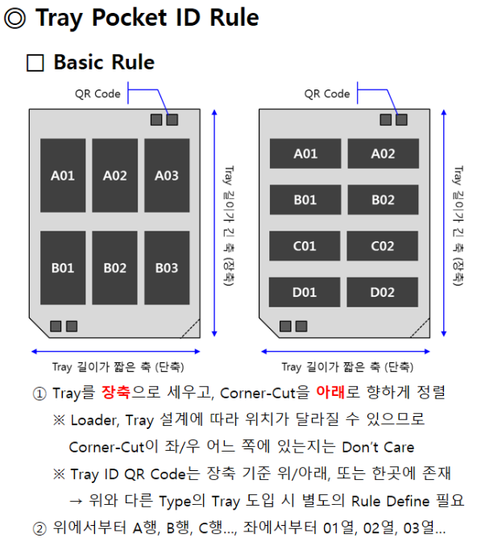
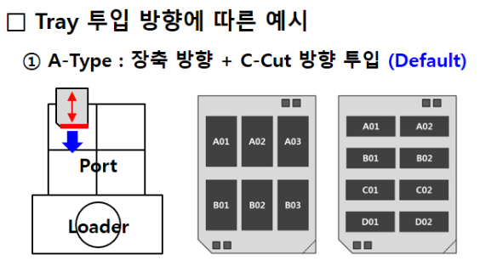
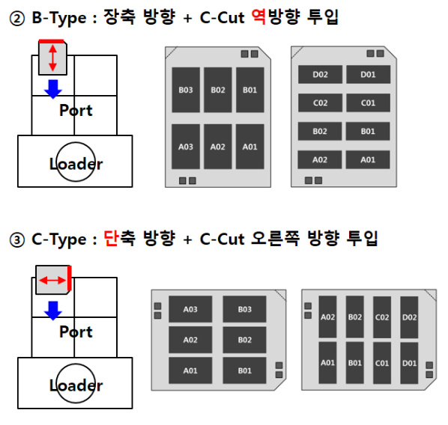
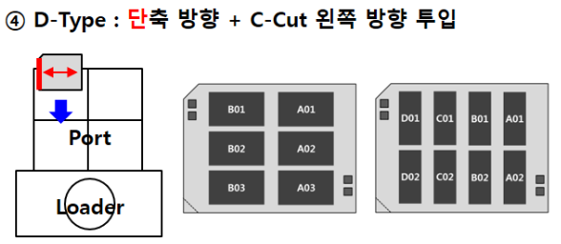
대외비 2020.07.13/송지훈 프로/모듈IT그룹

Recipe Security UI
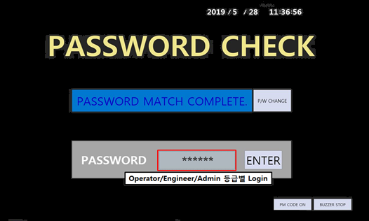
대외비 2020.07.13/송지훈 프로/모듈IT그룹
4.3 Level 별 접근 권한 관리
4.3.1. 등급 구분 : Operator, Engineer, Administrator
4.3.2. Operator : 자재 Kitting, 생산 수량 확인, 설비 알람 History 등 생산 관련 최소 메뉴만 접근 가능, 설비 조작 불가능 Engineer : Operator 접근 가능 메뉴, 설비 메뉴얼 동작, 설비 Teaching 가능, 주요 Recipe 항목 접근 불가능 Administrator : 전 메뉴 접근 가능 ※ 이 외, USER 와 협의 후 구성 할 것. (UI 구성 예정 항목 → SDC 확인 및 등급별 분류 → UI 구성)

4.4 보안강화 화면 구성
4.4.1. Security Control 화면
● Data Window-Security Control
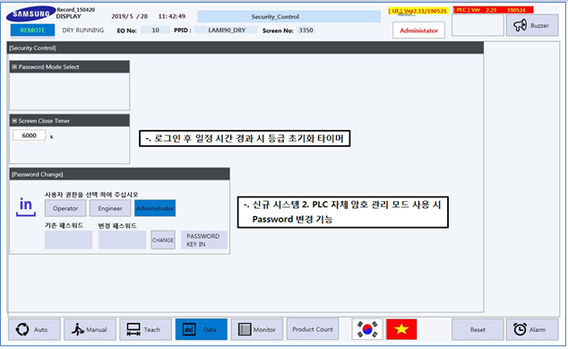
: Data Key → 데이터 선택창 → Security Control

4.4.1.1. Screen Close Timer : 대기화면 전환 시간설정 창으로 설정한 시간 도달시 대기화면으로 전환
4.4.1.2. Password Change : EQ상 사용자 권한별 Password 설정/변경 창

4.4.2. Login Selection 구성
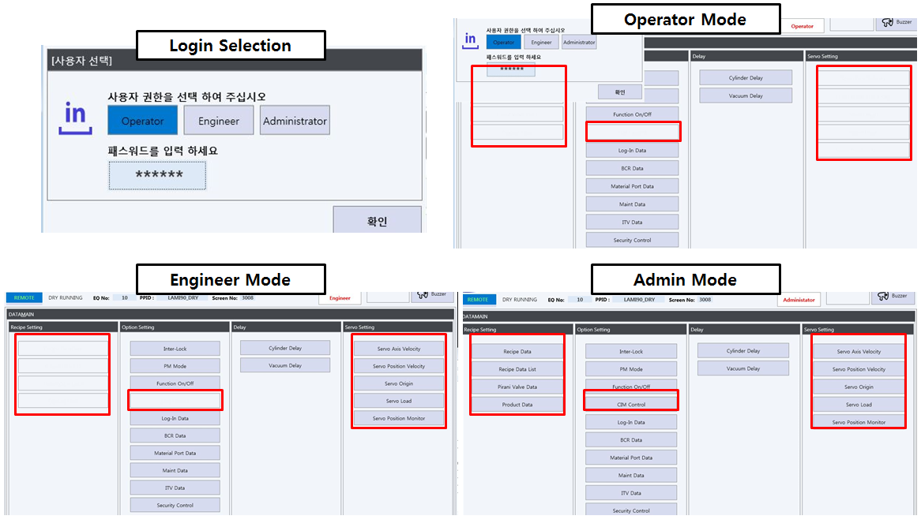

4.4.3. Password Check 구성

RMS
대외비 2020.07.13/송지훈 프로/모듈IT그룹
 |  |  |  |  |  | 대외비
Scenario Check List 3 - RMS

처음으로 |  |  |  | Use | Pass | Progress
 |  |  | 출하 검수 | 21 | 0 | 0.00%
 |  |  | Line Test | 21 | 0 | 0.00%

※ RMS UI 구현 정보
* 설비에서 보고하는 값과 UI값 동일 하여야 함 (소수점 포함)
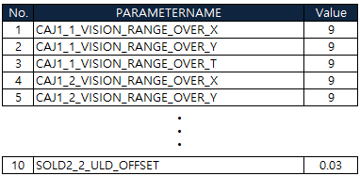

 |  |  | PPID_NUM 사용여부 |  | O | 1
 |  |  |  |  | X

※ Reserve 영역은 제외하고 구현하여야 함

※ Recipe Black Box 적용 대상 설비 UI 구현 정보
* Recipe Security UI Sheet 참조

※ Recipe Number 적용 대상 설비 구현 정보
* Recipe Number 설비 조건 Sheet 참조

3.1 PPID List & Recipe Body Check
 |  |  |  | Use | Result
 |  |  |  |  | 출하 검수 | Line Test
 |  |  |  | 4 | 0 | 0

Host | EQ | Check Item |  | Use | 출하 검수 | Line Test
사전 준비 작업 |  | 1) 설비에는 2개 이상의 Recipe가 사전에 작성되어 있어야 함
 |  | 2) OSS File을 확보하여 Recipe Body List를 사전에 결정함

PPID List Check |  |  |  | O

S7F101 |  | Current Equipment PPID List Request : PPID_TYPE=1

 | S7F102 | 실제 설비 화면 상 상태와 보고 내용 일치 여부 확인

Abnormal Case |  | 1) 사용하지 않는 PPID_TYPE으로 조회 |  | O

S7F101 |  | Current Equipment PPID List Request : PPID_TYPE=2

 | S7F102 | Ln=0로 보고하여야 함

 |  | 2) 잘못된 EQPID로 조회

S7F101 |  | Current Equipment PPID List Request : 설비에 설정된 값과 다른 EQPID

 | S7F102 | Ln=0로 보고하여야 함

Recipe Body Check |  | 1) 설비에 저장되어 있는 임의의 PPID 1개를 선택하여 조회한다 |  | O

S7F25 |  | Formatted Process Program Request : PPID_TYPE=1

 | S7F26 | 실제 설비 화면 상의 PARAMNAME, PARAMVALUE 값과 보고된 값을 비교

 |  | 1) 설비에 저장되어 있는 다른 PPID 1개를 더 선택하여 조회한다

S7F25 |  | Formatted Process Program Request : PPID_TYPE=1

 | S7F26 | 실제 설비 화면 상의 PARAMNAME, PARAMVALUE 값과 보고된 값을 비교

Abnormal Case |  | 1) 사용하지 않는 PPID_TYPE으로 조회 |  | O

S7F25 |  | Formatted Process Program Request : PPID_TYPE=2

 | S7F26 | Ln=0로 보고하여야 함

 |  | 2) 잘못된 EQPID로 조회

S7F25 |  | Formatted Process Program Request : 설비에 설정된 값과 다른 EQPID

 | S7F26 | Ln=0로 보고하여야 함

 |  | 3) 설비에 저장되어 있지 않은 PPID로 조회

S7F25 |  | Formatted Process Program Request : 설비에 저장되어 있지 않은 PPID

 | S7F26 | Ln=0로 보고하여야 함

3.2 Recipe Body Control By Engineer
 |  |  |  | Use | Result
 |  |  |  |  | 출하 검수 | Line Test
 |  |  |  | 4 | 0 | 0

Host | EQ | Check Item |  | 대상 | 출하 검수 | Line Test

Recipe Create |  | 1) 설비 화면에서 Recipe 1개를 추가 생성한다 |  | O

 | S7F217 | Recipe Create/Modify/Delete Report : MODE=1 (Create)
 |  | 신규로 생성한 Recipe와 보고된 값이 정확히 일치하는지 확인
 |  | PPID_NUM 및 첨자 'O' 확인
S7F218 |  | Recipe Create/Modify/Delete Reply

 |  | 2) 신규 생성한 Recipe가 설비 내에 존재하는지 PPID List를 조회한다

S7F101 |  | Current Equipment PPID List Request : PPID_TYPE=1

 | S7F102 | 추가된 PPID와 기존에 존재하던 PPID 모두 조회되어야 함

 |  | 3) 신규 생성한 PPID의 Recipe Body를 조회한다

S7F25 |  | Formatted Process Program Request : 신규 생성한 PPID

 | S7F26 | 실제 설비 화면 상의 PARAMNAME, PARAMVALUE 값과 보고된 값을 비교

Recipe Body change |  | 1) 설비 화면에서 신규 생성한 Recipe의 일부 Parameter를 수정한 후 저장한다 |  | O

 | S7F217 | Recipe Create/Modify/Delete Report : MODE=3 (Modify)
 |  | 수정한 Recipe Body와 보고된 값이 정확히 일치하는지 확인
 |  | PPID_NUM 및 첨자 'C' 확인
S7F218 |  | Recipe Create/Modify/Delete Reply

 |  | 2) 수정한 Recipe Body가 정확히 저장되었는지 조회한다

S7F25 |  | Formatted Process Program Request : Recipe Body를 수정한 PPID

 | S7F26 | 실제 설비 화면 상의 PARAMNAME, PARAMVALUE 값과 보고된 값을 비교

Recipe Delete |  | 1) 설비 화면에서 신규 생성한 Recipe를 삭제한다 |  | O

 | S7F217 | Recipe Create/Modify/Delete Report : MODE=2 (Delete)
 |  | 삭제한 Recipe와 보고된 값이 정확히 일치하는지 확인
 |  | PPID_NUM 및 첨자 'G' 확인
S7F218 |  | Recipe Create/Modify/Delete Reply

 |  | 2) 삭제한 Recipe가 설비 내에 존재하지 않는지 PPID List를 조회한다

S7F101 |  | Current Equipment PPID List Request : PPID_TYPE=1
 |  | 삭제한 PPID는 List에 조회되지 않아야 함
 | S7F102

Abnormal Test |  | 1) 설비가 AutoRun 중인 상태에서 Current PPID 변경을 시도한다 |  | O
 |  | 해당 Current PPID는 변경이 되어서는 안된다 (경고창 Popup 생성)

 |  | 2) 설비가 AutoRun 중인 상태에서 Current PPID의 Recipe Body 변경을 시도한다
 |  | 해당 Current PPID의 Recipe Body 수정 창이 열리지 않거나, 수정 후 저장되지 않아야 함 (경고창 Popup 생성)

 |  | 3) 설비가 AutoRun 중인 상태에서 Current PPID 삭제를 시도한다
 |  | 해당 Current PPID의 삭제 버튼이 동작하지 않아야 한다 (경고창 Popup 생성)

3.3 Current Running PPID Check
 |  |  |  | Use | Result
 |  |  |  |  | 출하 검수 | Line Test
 |  |  |  | 2 | 0 | 0

Host | EQ | Check Item |  | 대상 | 출하 검수 | Line Test
사전 준비 작업 |  | 1) 임의의 PPID를 Running 상태로 만든다

Running PPID Check |  |  |  | O

S7F109 |  | Current Running Equipment PPID Request : 정상 Case

 | S7F110 | 실제 설비에서 구동 중인 PPID와 보고된 값이 동일하여야 함

Abnormal Case |  | 1) 사용하지 않는 PPID_TYPE으로 변경 요청 |  | O

S7F109 |  | Current Running Equipment PPID Request : PPID_TYPE=2

 | S7F110 | ACKC7=9로 응답하여야 함

 |  | 2) 잘못된 EQPID을 사용하여 변경 요청

S7F109 |  | Current Running Equipment PPID Request : 설비에 설정된 값과 다른 EQPID

 | S7F110 | ACKC7=7로 응답하여야 함

3.4 PPID Change Report (Job Change)
 |  |  |  | Use | Result
 |  |  |  |  | 출하 검수 | Line Test
 |  |  |  | 1 | 0 | 0

Host | EQ | Check Item |  | 대상 | 출하 검수 | Line Test

Running PPID Change |  | 1) 설비에서 현재 Running 중인 PPID를 다른 PPID로 변경한다 |  | O

 | S6F11 | CEID=107 : PPID Change

S6F12 |  | 설비 화면에서 변경된 Running PPID와 보고된 PPID가 동일하여야 함

S7F109 |  | Current Running Equipment PPID Request

 | S7F110 | 실제 설비에서 구동 중인 PPID와 보고된 값이 동일하여야 함

3.5 Recipe Contents Change by Host - CREATE/DELETE/MODIFY MODE (PPID_NUM 사용설비)
 |  |  |  | Use | Result
 |  |  |  |  | 출하 검수 | Line Test
 |  |  |  | 10 | 0 | 0

Host | EQ | Check Item |  | 대상 | 출하 검수 | Line Test
사전 준비 작업 |  | ※ 본 기능은 Host가 설비의 Body Change하는 기능이 아닌 Recipe Download
 |  | 기능으로 사용하며, 설비에 Recipe DownLoad 할 수 있는 설비만 해당됨

 |  | 1) Current PPID 및 Parameter 있는 상황에 시작한다
 |  | ※ 설비에 PPID가 없는 경우는 PPID 한 개 가상으로 만들어 Download 만든다
Remote Recipe Delete |  | 2) 설비에 생성 된 PPID 와 삭제를 위해 전송 할 PPID 같은지 확인 한다 |  | O

S7F223 |  | Formatted Process Program Send : CCODE = 2 (Delete)

 | S7F224 | Formatted Process Program Acknowledge

 | S7F217 | Recipe Create/Modify/Delete Report : MODE=2 (Delete)
 |  | 삭제한 Recipe Body와 보고된 값이 정확히 일치하는지 확인

S7F218 |  | Recipe Create/Modify/Delete Reply

 |  | 3) Delete 한 Recipe 및 Body 조회 되는지 조회하여 확인한다
 |  | ※ 조회 불가인 상태가 되어야 함
S7F25 |  | Formatted Process Program Request : 삭제한 PPID

 | S7F26 | 실제 설비 화면 상의 PPARAMNAME, PPARAMVALUE 삭제 되었는지 육안 확인한다

Abnormal Case |  | 1) 설비 미사용 PPID_TYPE, CCODE로 삭제 요청 |  | O

S7F223 |  | Formatted Process Program Send : ① PPID_TYPE=2, ② PPID_TYPE=Null
 |  | ③ CCODE=4, ④ CCODE=Null
 | S7F224 | ACKC7=9로 응답하여야 함

 |  | 2) 잘못된 EQPID 사용하여 삭제 요청
S7F223 |  | Formatted Process Program Send : 설비에 설정된 값과 다른 EQPID

 | S7F224 | ACKC7=7로 응답하여야 함

 |  | 3) 잘못된 PPID_NUMBER 사용하여 삭제 요청
S7F223 |  | PPID가 존재하지 않는 PPID_NUMBER로 현재 설비에 존재하는 PPID 삭제 요청

 | S7F224 | ACKC7=7로 응답하여야 함

 |  | 4) Recipe Delete By Host를 지원하지 않는 설비의 경우
S7F223 |  | Formatted Process Program Send : Host는 변경 권한 없음

 | S7F224 | ACKC7=1로 응답하여야 함

 |  | 5) Current PPID 삭제 요청
S7F223 |  | Formatted Process Program Send : Current PPID

 | S7F224 | ACKC7=3로 응답하여야 함

 |  | 6) 설비에 저장되어 있지 않은 PPID 삭제 요청
S7F223 |  | Formatted Process Program Send : ① 설비에 저장되어 있지 않은 PPID, ② PPID Null

 | S7F224 | ACKC7=6로 응답하여야 함

 |  | 7) 설비 가동 중인(Auto Run) 상태일 때 PPID 삭제 요청
S7F223 |  | Formatted Process Program Send : 설비 가동 중인(Auto Run) 상태

 | S7F224 | ACKC7=5로 응답하여야 함

 |  | 8) PPID_NUMBER에 CCODE에 맞지 않는 첨자를 입력한 경우
S7F223 |  | ex) 생성(CCODE 2)에서 N,O 첨자 입력

 | S7F224 | ACKC7=1로 응답하여야 함

 |  | 1) 설비에 Download할 PPID를 하나 만든다
Remote Recipe Create |  | 2) 생성할 Recipe의 Body에 수용 가능 범위를 사전 Check 한다 |  | O
 |  | 3) 설비에 DownLoad할 Recipe Body 항목에 정상 범위의 Data를 넣어 전송한다
S7F223 |  | Formatted Process Program Send : CCODE = 1 (Create)

 | S7F224 | Formatted Process Program Acknowledge

 | S7F217 | Recipe Create/Modify/Delete Report : MODE=1 (Create)
 |  | DownLoad한 Recipe Body와 보고된 값이 정확히 일치하는지 확인

S7F218 |  | Recipe Create/Modify/Delete Reply

 |  | 2) DownLoad한 Recipe Body가 정확히 저장되었는지 조회한다

S7F25 |  | Formatted Process Program Request : 생성한 PPID

 | S7F26 | 실제 설비 화면 상의 PPARAMNAME, PPARAMVALUE 값과 보고된 값을 비교

Abnormal Case |  | 1) 사용하지 않는 PPID_TYPE, CCODE로 생성 요청 |  | O

S7F223 |  | Formatted Process Program Send : ① PPID_TYPE=2, ② PPID_TYPE=Null
 |  | ③ CCODE=4, ④ CCODE=Null
 | S7F224 | ACKC7=9로 응답하여야 함

 |  | 2) 잘못된 EQPID을 사용하여 생성 요청
S7F223 |  | Formatted Process Program Send : 설비에 설정된 값과 다른 EQPID

 | S7F224 | ACKC7=7로 응답하여야 함

 |  | 3) PPID 값이 없는 상태로 생성 요청
S7F223 |  | Formatted Process Program Send : PPID Null

 | S7F224 | ACKC7=6로 응답하여야 함

 |  | 4) Parameter Name 및 Value 이상 있는 상태로 생성 요청
S7F223 |  | Formatted Process Program Send : Name 누락, 중복 및 Value 누락, Spec Over ···

 | S7F224 | ACKC7=2로 응답하여야 함

 |  | 5) 설비에 저장되어 있지 않은 PPID로 조회
S7F25 |  | Formatted Process Program Request : 설비에 저장되어 있지 않은 PPID

 | S7F26 | Ln=0로 보고하여야 함

 |  | 6) Recipe DownLoad By Host를 지원하지 않는 설비의 경우
S7F223 |  | Formatted Process Program Send : Host는 변경 권한 없음

 | S7F224 | ACKC7=1로 응답하여야 함

 |  | 7) 설비 가동 중인(Auto Run) 상태일 때 PPID 생성 요청
S7F223 |  | Formatted Process Program Send : 설비 가동 중인(Auto Run) 상태

 | S7F224 | ACKC7=5로 응답하여야 함

 |  | 8) PPID_NUMBER에 CCODE에 맞지 않는 첨자를 입력한 경우
S7F223 |  | ex) 생성(CCODE 1)에서 D,G 첨자 입력

 | S7F224 | ACKC7=1로 응답하여야 함

 |  | 9) 양산 PPID를 PPID_NUMBER 91~99에 생성한 경우
S7F223 |  | ex) PPID 'CIMQUAL9'를 PPID_NUMBER 95N으로 Create 함
 |  | "TT_"로 시작하는 PPID가 아니므로 PPID_NUMBER 91~99로 PPID 생성 불가

 | S7F224 | ACKC7=7로 응답하여야 함

 |  | 10) TEST PPID를 PPID_NEMBER 1~90에 생성한 경우
S7F223 |  | ex) PPID 'TT_CIMQUAL9'를 PPID_NUMBER 25N으로 Create 함
 |  | "TT_"로 시작하는 PPID 이므로 PPID_UMBER 1~90로 PPID 생성 불가

 | S7F224 | ACKC7=7로 응답하여야 함

Abnormal Test |  | 8) 설비에 저장된 PPID 1개를 DownLoad 할 수 있도록 준비한다 |  | O

Running Recipe Body 변경 |  | 설비에 저장된 PPID와 동일한 Recipe를 DownLoad 한다

S7F223 |  | Formatted Process Program Send : 설비에 이미 저장된 PPID

 | S7F224 | ACKC7=8로 응답하여야 함

 |  | 9) 해당 Recipe Parameter 가 중복 생성 되었는지 확인한다
S7F101 |  | ※ 중복 생성되면 안됨
 |  | Current Equipment PPID List Request
 | S7F102

S7F223 |  | Formatted Process Program Send : 설비에 이미 저장된 PPID_NUMBER
 |  | ex) 90번에 이미 PPID 존재하나 90번에 추가 생성 명령시,
 | S7F224 | ACKC7=8로 응답하여야 함

 |  | 9) 해당 PPID_NUMBER에 Overwrite 등 발생 여부 확인한다
S7F101 |  | ※ 설비내 List 해당 NUMBER에 PPID 변경 여부 확인
 |  | Current Equipment PPID List Request
 | S7F102

 |  | 1) 설비 PPID의 수정 대상 Parameter Item을 선정한다
Remote Recipe Modify |  | 2) 수정할 Recipe의 Body에 수용 가능 범위를 사전 Check 한다 |  | O
 |  | 3) 설비에 DownLoad할 Recipe Body 항목에 정상 범위의 Data를 넣어 전송한다
S7F223 |  | Formatted Process Program Send : CCODE = 3 (Modify)

 | S7F224 | Formatted Process Program Acknowledge

 | S7F217 | Recipe Create/Modify/Delete Report : MODE=3 (Modify)
 |  | DownLoad한 Recipe Body와 보고된 값이 정확히 일치하는지 확인

S7F218 |  | Recipe Create/Modify/Delete Reply

 |  | 2) DownLoad한 Recipe Body가 정확히 저장되었는지 조회한다

S7F25 |  | Formatted Process Program Request : Recipe Body를 수정한 PPID

 | S7F26 | 실제 설비 화면 상의 PPARAMNAME, PPARAMVALUE 값과 보고된 값을 비교

Abnormal Case |  | 1) 사용하지 않는 PPID_TYPE, CCODE로 수정 요청 |  | O

S7F223 |  | Formatted Process Program Send : ① PPID_TYPE=2, ② PPID_TYPE=Null
 |  | ③ CCODE=4, ④ CCODE=Null
 | S7F224 | ACKC7=9로 응답하여야 함

 |  | 2) 잘못된 EQPID을 사용하여 수정 요청
S7F223 |  | Formatted Process Program Send : 설비에 설정된 값과 다른 EQPID

 | S7F224 | ACKC7=7로 응답하여야 함

 |  | 3) 설비에 저장되어 있지 않은 PPID로 조회
S7F25 |  | Formatted Process Program Request : 설비에 저장되어 있지 않은 PPID

 | S7F26 | Ln=0로 보고하여야 함

 |  | 4) Recipe DownLoad By Host를 지원하지 않는 설비의 경우
S7F223 |  | Formatted Process Program Send : Host는 변경 권한 없음

 | S7F224 | ACKC7=1로 응답하여야 함

 |  | 5) 설비 가동 중인(Auto Run) 상태일 때 PPID 수정 요청
S7F223 |  | Formatted Process Program Send : 설비 가동 중인(Auto Run) 상태

 | S7F224 | ACKC7=5로 응답하여야 함

 |  | 6) Parameter Name 및 Value 이상 있는 상태로 수정 요청
S7F223 |  | Formatted Process Program Send : Name 누락, 중복 및 Value 누락, Spec Over ···

 | S7F224 | ACKC7=2로 응답하여야 함

 |  | 7) Current PPID가 아닌 다른 PPID로 Parameter 수정 요청
S7F223 |  | Formatted Process Program Send : Current PPID가 아닌 다른 PPID

 | S7F224 | ACKC7=4로 응답하여야 함

 |  | 8) 설비에 저장되어 있지 않거나, PPID 값이 없는 상태로 수정 요청
S7F223 |  | Formatted Process Program Send : ① 설비에 저장되어 있지 않은 PPID, ② PPID Null

 | S7F224 | ACKC7=6로 응답하여야 함

 |  | 9) PPID_NUMBER에 CCODE에 맞지 않는 첨자를 입력한 경우
S7F223 |  | ex) 생성(CCODE 3)에서 C 이외에 첨자 입력

 | S7F224 | ACKC7=1로 응답하여야 함

 |  | 10) 존재하는 PPID에 대한 잘못된 PPID_NUMBER를 입력한 경우
S7F223 |  | ex) PPID 'CIMQUAL9'는 PPID_NUMBER 12N으로 Create 했으나
 |  | PPID_NUMBER 15C로 Modify

 | S7F224 | ACKC7=7로 응답하여야 함

Teaching Parameter Manage |  | PPID_NUMBER 첨자 별 Teaching parameter 관리 동작을 확인한다.
 |  | * 별도 Teaching Parameter를 관리하지 않는 Recipe Number 기능 구현 설비는
 |  | 임의 Teaching Parameter를 준비하여 각 첨자별 상황에 맞게 기능 준비 및 검증한다. |  | O

 |  | 1) Teaching Parameter를 초기화하며 PPID를 생성해 준다.
S7F223 |  | Formatted Process Program Send : CCODE = 1 (Create), PPID_NUMBER = 91~99 'N'

 | S7F224 | Formatted Process Program Acknowledge

 | S7F217 | Recipe Create/Modify/Delete Report : MODE=1 (Create)

S7F218 |  | Recipe Create/Modify/Delete Reply

 |  | 2) 해당 Number PPID의 Teaching Parameter를 확인한다. (0 or Null 등 초기화 Value)
 |  | Teaching Parameter를 임의값으로 수정한다. (작화에서 수정 진행)

 |  | 3) Teaching Parameter를 유지하며 PPID를 삭제해 준다.
S7F223 |  | Formatted Process Program Send : CCODE = 2 (Delete), PPID_NUMBER = 91~99 'G'

 | S7F224 | Formatted Process Program Acknowledge

 | S7F217 | Recipe Create/Modify/Delete Report : MODE=2 (Delete)

S7F218 |  | Recipe Create/Modify/Delete Reply

 |  | 4) Teaching Parameter를 참조하여 PPID를 생성해 준다.
S7F223 |  | Formatted Process Program Send : CCODE = 1 (Create), PPID_NUMBER = 91~99 'O'

 | S7F224 | Formatted Process Program Acknowledge

 | S7F217 | Recipe Create/Modify/Delete Report : MODE=1 (Create)

S7F218 |  | Recipe Create/Modify/Delete Reply

 |  | 5) 해당 Number PPID의 Teaching Parameter를 확인한다. (기존 Value 유지하고 있는지)

Teaching Parameter Manage |  | 1) Teaching Parameter 초기화 하는 PPID_NUMBER로 수정 시도 |  | O

S7F223 |  | Formatted Process Program Send : CCODE = 3 (Modify), PPID_NUMBER = 91~99 'C'

 | S7F224 | Formatted Process Program Acknowledge

 | S7F217 | Recipe Create/Modify/Delete Report : MODE=3 (Modify)

S7F218 |  | Recipe Create/Modify/Delete Reply

 |  | 2) 해당 Number PPID의 Teaching Parameter를 확인한다. (초기화나 변경되면 안됨)

Teaching Parameter Manage |  |  |  | O
 |  | 1) Teaching Parameter를 초기화하며 PPID를 삭제해 준다.
S7F223 |  | Formatted Process Program Send : CCODE = 2 (Delete), PPID_NUMBER = 91~99 'D'

 | S7F224 | Formatted Process Program Acknowledge

 | S7F217 | Recipe Create/Modify/Delete Report : MODE=2 (Delete)

S7F218 |  | Recipe Create/Modify/Delete Reply

 |  | 4) Teaching Parameter를 참조하여 PPID를 생성해 준다.
S7F223 |  | Formatted Process Program Send : CCODE = 1 (Create), PPID_NUMBER = 91~99 'O'

 | S7F224 | Formatted Process Program Acknowledge

 | S7F217 | Recipe Create/Modify/Delete Report : MODE=1 (Create)

S7F218 |  | Recipe Create/Modify/Delete Reply

 |  | 5) 해당 Number PPID의 Teaching Parameter를 확인한다. (0 or Null 등 초기화 Value)

ECM
대외비 2020.07.13/송지훈 프로/모듈IT그룹
 |  |  |  |  |  | 대외비
Scenario Check List 4 - ECM

처음으로 |  |  |  | Use | Pass | Progress
 |  |  | 출하 검수 | 5 | 0 | 0.00%
 |  |  | Line Test | 5 | 0 | 0.00%

※ ECM UI 구현 정보
* 설비에서 보고하는 값과 UI값 동일 하여야 함 (소수점 포함)
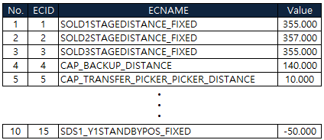

※ Reserve 영역은 제외하고 구현하여야 함

4.1 ECID List Check
 |  |  |  | Use | Result
 |  |  |  |  | 출하 검수 | Line Test
 |  |  |  | 4 | 0 | 0

Host | EQ | Check Item |  | Use | 출하 검수 | Line Test
사전 준비 작업 |  | 1) 각 EC는 설비가 정상 동작할 수 있는 값으로 사전에 설정되어 있어야 함
 |  | 2) OSS File을 확보하여 EC List를 사전에 결정함

EC List Check |  | 1) 전체 EC를 조회한다 |  | O

S2F13 |  | Equipment Constant Request : All (Ln=0)

 | S2F14 | 설비 화면에서 조회되는 List/값이 보고된 값과 일치하여야 함
 |  | EC 항목은 OSS 제출 항목과 동일하여야 함

 |  | 2) 특정 EC를 조회한다

S2F13 |  | Equipment Constant Request : 설비에서 관리하는 특정 EC만 설정

 | S2F14 | 설비 화면에서 조회되는 List/값이 보고된 값과 일치하여야 함

Abnormal Case |  | 1) 설비에서 관리하지 않는 EC로 조회 |  | O

S2F13 |  | Equipment Constant Request : 관리 EC, 비관리 EC 섞어서 조회

 | S2F14 | Ln=0로 보고하여야 함

 |  | 2) 잘못된 EQPID로 조회

S2F13 |  | Equipment Constant Request : 설비에 설정된 값과 다른 EQPID

 | S2F14 | Ln=0로 보고하여야 함

EC List Check |  | 1) 전체 EC를 조회한다 |  | O

S2F29 |  | Equipment Constant Name List Request : All (Ln=0)

 | S2F30 | 설비 화면에서 조회되는 List/값이 보고된 값과 일치하여야 함
 |  | EC 항목은 OSS 제출 항목과 동일하여야 함
 |  | ※ ECID 중복 점검표(Log → Sheet) 바로가기
 |  | 2) 특정 EC를 조회한다

S2F29 |  | Equipment Constant Name List Request : 설비에서 관리하는 특정 EC만 설정

 | S2F30 | 설비 화면에서 조회되는 List/값이 보고된 값과 일치하여야 함

Abnormal Case |  | 1) 설비에서 관리하지 않는 EC로 조회 |  | O

S2F29 |  | Equipment Constant Name List Request : 관리 EC, 비관리 EC 섞어서 조회

 | S2F30 | Ln=0로 보고하여야 함

 |  | 2) 잘못된 EQPID로 조회

S2F29 |  | Equipment Constant Name List Request : 설비에 설정된 값과 다른 EQPID

 | S2F30 | Ln=0로 보고하여야 함

4.2 ECID Change by Eqp (NAK)
 |  |  |  | Use | Result
 |  |  |  |  | 출하 검수 | Line Test
 |  |  |  | 1 | 0 | 0

Host | EQ | Check Item |  | 대상 | 출하 검수 | Line Test

EC Change By Eqp |  | 1) ECID 항목의 Parameter Change 실시 한다. |  | O

 | S6F11
 |  | CEID=110 : Equipment Constant Parameter Change
 |  | 변경한 ECID Parameter 관련 정보를 확인한다. HMI 및 Event
 |  | - EQPID
 |  | - ECID : $EcID
 |  | - ECNAME : $EcName
 |  | - ECDEF : $EcID
 |  | - ECSLL : $Ecsll
 |  | - ECSUL : $Ecsul
 |  | - ECWLL : $Ecwll
 |  | - ECWUL : $Ecwul

 |  | ※ Change 보고시 변경한 Parameter를 포함한 전체 Parameter를 같이 보고한다.
S6F12

EC Parameter List Check |  | 전체 EC를 조회하여 변경 보고값과 일치 확인

S2F29 |  | Equipment Constant Namelist Request

 | S2F30 | S2F30 Equipment Constant Namelist

4.3 ECID Change by Host (NAK)
 |  |  |  | Use | Result
 |  |  |  |  | 출하 검수 | Line Test
 |  |  |  | 0 | 0 | 0

Host | EQ | Check Item |  | 대상 | 출하 검수 | Line Test
 |  | ※ Module 설비는 EC Host 변경을 허용하지 않음
EC Change By Host (NAK) |  |  |  | N/A | N/A | N/A

S2F15 |  | New Equipment Constant Send : 설비에서 관리하는 EC로 정상 설정하여 전송

 | S2F16 | Ln=0로 보고하여야 함 (또는 S9F5로 응답)

Alarm
대외비 2020.07.13/송지훈 프로/모듈IT그룹
 |  |  |  |  |  | 대외비
Scenario Check List 6 - Alarm

처음으로 |  |  |  | Use | Pass | Progress
 |  |  | 출하 검수 | 5 | 0 | 0.00%
 |  |  | Line Test | 5 | 0 | 0.00%

6.1 Alarm Report
 |  |  |  | Use | Result
 |  |  |  |  | 출하 검수 | Line Test
 |  |  |  | 2 | 0 | 0

Host | EQ | Check Item |  | Use | 출하 검수 | Line Test

Alarm Text Naming Rule |  | 1) 설비 Alarm Text는 아래 Naming Rule 형태로 보고되어야 한다.
 |  | ※예시) Cylinder Alarm은 CY_LOADER_LOADTRAY_SEPARATION2_CYLINDER_FWD

 |  | 1.Alarm 명은 영문 대문자로만 표현한다.
 |  | 2.Description은 Category, Position, Device 는 반드시 포함해 4개 이상의
 |  | 항목으로 표현하고 항목 사이는 “_“ 로 표현한다.
 |  | 3.1번째 Category는 Miss Report외에는 반드시 2자리 영문자로 구성해야 하며
 |  | 16개 Category로 한정 한다.
 |  | 2번째 Position과 3번째 Device의 경우 아래 Alarm Name Rule의 예제와 같이
 |  | Full Name으로 표현한다. (올바른 표현: LOADER, 잘못된 표현: LD)
 |  | 4 . 필요시 4번째 Description 1의 경우 Device의 위치에 대해 표기하며
 |  | 5번째 Description 2의 경우 위치에 대한 추가 설명을 넣는다
 |  | (위치 예: LEFT, 1 등)
 |  | 5 . 특수 기호의 경우 병렬 UNIT 표현, SDC 고유 용어, 고유 표현을 위해
 |  | 2번째 자리 이후의 단어 표현을 허용한다 .
 |  | 예) ET_SUB_X-AXIS_IN ROBOT HAND1_X-AXIS_NG ERROR
 |  | (SDC 고유 용어, X-AXIS, Y-MAP 등)
 |  | ※ CIM OTS 및 SDC CIM프로그램 적용 설비의 경우 “_”외 특수기호 적용 불가.

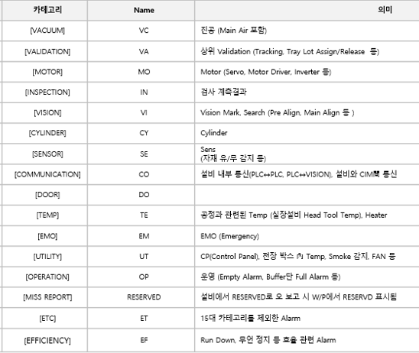

 |  | 2) Naming Rule
 |  | 2-1. Naming Rule 정의

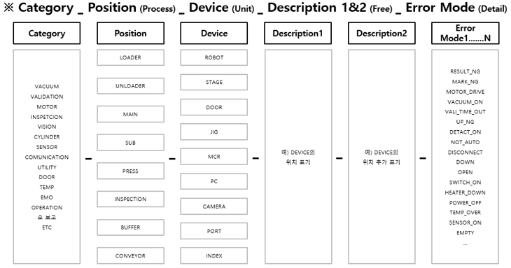

Light Alarm Set / Reset |  | 1) 설비를 조작하여 경 Alarm 1개를 발생 시킨다 |  | O

 | S5F1 | Alarm Report Send
 |  | 설비 화면에 발생한 Alarm 정보와 보고된 내용이 일치하는지 확인

S5F2 |  | Alarm Report Aknowledge
 |  | 경 Alarm이므로 설비 상태는 변경되면 안 됨

 |  | 2) 설비 화면에서 경 Alarm을 해제한다

 | S5F1 | Alarm Report Send : 해제
 |  | 설비 화면에 발생한 Alarm 정보와 보고된 내용이 일치하는지 확인

S5F2 |  | Alarm Report Aknowledge

Heavy Alarm Set / Reset |  | 1) 설비를 조작하여 중 Alarm 1개를 발생 시킨다 |  | O

 | S5F1 | Alarm Report Send
 |  | 설비 화면에 발생한 Alarm 정보와 보고된 내용이 일치하는지 확인

S5F2 |  | Alarm Report Aknowledge

 | S6F11 | CEID=101 : Equipment Status Change
 |  | 설비 각 State 및 설비 Down을 유발한 Alarm 정보 확인

S6F12

 |  | 2) 설비 화면에서 중 Alarm을 해제한다

 | S5F1 | Alarm Report Send : 해제
 |  | 설비 화면에 발생한 Alarm 정보와 보고된 내용이 일치하는지 확인

S5F2 |  | Alarm Report Aknowledge

 |  | 3) 설비를 조작하여 재가동 상태로 만든다

 | S6F11 | CEID=101 : Equipment Status Change
 |  | 설비 각 State 정보 확인

S6F12

6.2 Multi Alarm & List Check
 |  |  |  | Use | Result
 |  |  |  |  | 출하 검수 | Line Test
 |  |  |  | 3 | 0 | 0

Host | EQ | Check Item |  | 대상 | 출하 검수 | Line Test
 |  | ※ 중 Alarm 발생으로 인한 설비 상태 변경은 본 Chapter에서 관여하지 않는다
Multi Alarm Set |  | 1) 설비를 조작하여 첫번째 Alarm을 발생시킨다 |  | O

 | S5F1 | Alarm Report Send
 |  | 설비 화면에 발생한 Alarm 정보와 보고된 내용이 일치하는지 확인

S5F2 |  | Alarm Report Aknowledge

 |  | 2) 설비를 조작하여 두번째 Alarm을 발생시킨다

 | S5F1 | Alarm Report Send
 |  | 설비 화면에 발생한 Alarm 정보와 보고된 내용이 일치하는지 확인

S5F2 |  | Alarm Report Aknowledge

 |  | 3) 설비를 조작하여 세번째 Alarm을 발생시킨다

 | S5F1 | Alarm Report Send
 |  | 설비 화면에 발생한 Alarm 정보와 보고된 내용이 일치하는지 확인

S5F2 |  | Alarm Report Aknowledge

Current Alarm Check |  | 1) 설비에 발생 중인 Alarm을 조회한다 |  | O

S5F103 |  | Current Alarm List Request : 정상 EQPID 사용

 | S5F104 | 현재 설비에 발생 중인 Alarm 3개를 모두 보고하여야 함
 |  | 설비 화면에 발생한 Alarm 정보와 보고된 내용이 일치하는지 확인

 |  | 2) 첫번째, 두번째 Alarm을 해제한다

 | S5F1 | Alarm Report Send : 해제
 |  | 설비 화면에 발생한 Alarm 정보와 보고된 내용이 일치하는지 확인

S5F2 |  | Alarm Report Aknowledge

 | S5F1 | Alarm Report Send : 해제
 |  | 설비 화면에 발생한 Alarm 정보와 보고된 내용이 일치하는지 확인

S5F2 |  | Alarm Report Aknowledge

 |  | 3) 설비에 남아있는 Alarm List를 조회한다

S5F103 |  | Current Alarm List Request : 정상 EQPID 사용

 | S5F104 | 현재 설비에 발생 중인 Alarm 1개만 보고하여야 함
 |  | 설비 화면에 발생한 Alarm 정보와 보고된 내용이 일치하는지 확인

Abnormal Case |  | 4) 비정상 EQPID로 설비에 발생 중인 Alarm을 조회한다 |  | O

S5F103 |  | Current Alarm List Request : 비정상 EQPID 사용

 | S5F104 | Lm=0으로 응답하여야 함

 |  | 5) 설비에 남아있는 마지막 Alarm을 해제한다

 | S5F1 | Alarm Report Send : 해제
 |  | 설비 화면에 발생한 Alarm 정보와 보고된 내용이 일치하는지 확인

S5F2 |  | Alarm Report Aknowledge

 |  | 6) Alarm List를 조회한다

S5F103 |  | Current Alarm List Request : 정상 EQPID 사용

 | S5F104 | Lm=0으로 응답하여야 함 (발생되어 있는 Alarm 없음)

6.3 Unit Alarm Report
 |  |  |  | Use | Result
 |  |  |  |  | 출하 검수 | Line Test
 |  |  |  | 0 | 0 | 0

Host | EQ | Check Item |  | Use | 출하 검수 | Line Test

Unit Light Alarm Set / Reset |  | 1) 설비를 조작하여 특정 Unit의 Light Alarm 1개를 발생 시킨다 |  | N/A | N/A | N/A

 | S5F11 | Unit Alarm Report Send
 |  | 설비 Unit의 화면에 발생한 Alarm 정보와 보고된 내용이 일치하는지 확인

S5F12 |  | Unit Alarm Report Aknowledge
 |  | 경 Alarm이므로 설비 상태는 변경되면 안 됨

 |  | 2) 설비 화면에서 경 Alarm을 해제한다

 | S5F11 | Unit Alarm Report Send : 해제
 |  | 설비 화면에 발생한 Alarm 정보와 보고된 내용이 일치하는지 확인

S5F12 |  | Unit Alarm Report Aknowledge

Unit Heavy Alarm Set / Reset |  | 1) 설비를 조작하여 특정 Unit 중 Alarm 1개를 발생 시킨다 |  | N/A | N/A | N/A

 | S5F11 | Unit Alarm Report Send
 |  | 설비 Unit 화면에 발생한 Alarm 정보와 보고된 내용이 일치하는지 확인

S5F12 |  | Unit Alarm Report Aknowledge

 | S6F11 | CEID=102 : Unit Status Change
 |  | Unit의 각 State 및 설비 Down을 유발한 Alarm 정보 확인

S6F12

 |  | 2) Unit 화면에서 중 Alarm을 해제한다

 | S5F11 | Alarm Report Send : 해제
 |  | 설비 화면에 발생한 Alarm 정보와 보고된 내용이 일치하는지 확인

S5F12 |  | Unit Alarm Report Aknowledge

 |  | 3) Unit을 조작하여 재가동 상태로 만든다

 | S6F11 | CEID=102 : Unit Status Change
 |  | Unit 각 State 정보 확인

S6F12

 |  | 4) Unit Alarm 발생으로 설비 전체가 Down으로 변경될때에는
 |  | 설비상태 변경 보고를 한다.

 | S6F11 | CEID=101 : Equipment Status Change
 |  | 설비 각 State 정보 확인

S6F12

Current Unit Alarm Check |  | 1) 설비에 발생 중인 Unit Alarm을 조회한다 |  | N/A | N/A | N/A
 |  | * 2개 이상의 Unit에 3개 이상의 Alarm을 발생시킨 후 진행

S5F113 |  | Current Unit Alarm List Request ( Ln = 0 )

 | S5F114 | 현재 설비에 발생 중인 Unit Alarm을 모두 보고하여야 함
 |  | Unit 화면에 보고한 Alarm 정보와 보고된 내용이 일치하는지 확인

 |  | 2) 발생되어 있는 한개의 Unit Alarm을 해제한다.

 | S5F11 | Unit Alarm Report Send : 해제
 |  | Unit 화면에 발생한 Alarm 정보와 보고된 내용이 일치하는지 확인

S5F12 |  | Unit Alarm Report Aknowledge

S5F113 |  | Current Unit Alarm List Request ( Ln = 0 )

 | S5F114 | 해제한 Unit Alarm이 제거되었는지 확인한다.
 |  | Unit 화면에 발생한 Alarm 정보와 보고된 내용이 일치하는지 확인

 |  | 3) 발생되어 있는 모든 Unit Alarm을 해지한다.

 | S5F11 | Unit Alarm Report Send : 해제(해제한 Alarm 수량 만큼 보고)
 |  | Unit 화면에 발생한 Alarm 정보와 보고된 내용이 일치하는지 확인

S5F12 |  | Alarm Report Aknowledge

 |  | 4) 설비에 발생 중인 Unit Alarm을 조회한다

S5F113 |  | Current Alarm List Request

 | S5F114 | Unit에 발생중인 Alarm이 없을 경우 List 0로 보고
 |  | Unit 화면에 발생한 Alarm 정보와 보고된 내용이 일치하는지 확인

Abnormal Case |  | 5) 비정상 EQPID로 설비에 발생 중인 Unit Alarm을 조회한다 |  | N/A | N/A | N/A

S5F113 |  | Current Unit Alarm List Request : 비정상 EQPID 사용

 | S5F114 | Ln=0으로 응답하여야 함

 |  | 6) 비정상 ModuleID로 설비에 발생 중인 Unit Alarm을 조회한다

S5F113 |  | Current Unit Alarm List Request : 비정상 ModuleID 사용

 | S5F114 | Ln=0으로 응답하여야 함

Tracking
대외비 2020.07.13/송지훈 프로/모듈IT그룹
 |  |  |  |  |  | 대외비
Scenario Check List 8 - Cell Tracking

처음으로 |  |  |  | Use | Pass | Progress
 |  |  | 출하 검수 | 6 | 0 | 0.00%
 |  |  | Line Test | 6 | 0 | 0.00%

8.1 Start Cell Lot
 |  |  |  | Use | Result
 |  |  |  |  | 출하 검수 | Line Test
 |  |  |  | 0 | 0 | 0

Host | EQ | Check Item |  | 대상 | 출하 검수 | Line Test
사전 준비 작업 |  | ※ Batch Lot 관련 설비만 해당됨 (IQC 등)
 |  | 1) VCR/MCR/RF 등 ID Reader들은 Setting이 완료되어 Read 가능한 상태여야 함

FAB ID Reading |  | 1) Tray/Cassette 등을 Load, Batch Lot 정보를 받은 후 Cell ID를 Read 한다

 | S6F11 | CEID=602 : Start Cell Lot
 |  | FAB ID 읽은 값과 보고 내용이 동일하여야 함

S6F12

정합성 Check |  | 1) Cell을 20매 이상 연속 투입하여 Cell 정보가 뒤바뀌지 않는지 확인한다

UV Marking Reading |  | 1) UV Code Marking 후 MCR로 Read 한다

 | S6F11 | CEID=601 : Reader Result
 |  | MCR 읽은 값과 보고 내용이 동일하여야 함
 |  | Terminal Msg Timeout 시간 설정 확인하고 Timeout 발생시켜본다. (Default 10sec)
S6F12

정합성 Check |  | 1) Cell을 20매 이상 연속 투입하여 Cell 정보가 뒤바뀌지 않는지 확인한다

UV Marking 판정 |  | 1) UV Marking Reading 결과 OK / NG 판정

PASS Case |  | 2) PASS Case 인 경우 Cell 정상 Flow

S10F5 |  | Terminal Display (PASS_SPLIT_CELL ID or TSP ID)

 | S10F6 | Cell은 정상 Flow 되어야 함

FAIL Case |  | 2) OK Case 인 경우 Cell 정상 Flow

S10F5 |  | Terminal Display (FAIL_SPLIT_CELL ID or TSP ID)

 | S10F6 | Cell은 NG Port로 Flow 되어야 함

8.2 Normal Cell Tracking
 |  |  |  | Use | Result
 |  |  |  |  | 출하 검수 | Line Test
 |  |  |  | 6 | 0 | 0

Host | EQ | Check Item |  | 대상 | 출하 검수 | Line Test
사전 준비 작업 |  | ※ 중요 Check Point (Cell, 자재 Tracking)
 |  | 1) Cell 20매 연속 투입이 가능하도록 사전 준비하여야 함

Cell Process Start |  | 1) Cell이 해당 Module로 진입 완료한 시점 (PIO Receive Complete) 또는 |  | O
 |  | MCR Read 완료된 시점 (Inline Data 전송 없는 설비)에 발생하여야 함

 | S6F11 | CEID=401 : Cell Process Start, CEID=411 : Pair Cell Process Start
 |  | 상류설비 또는 Host로 부터 받은 Data가 이상 없이 보고되어야 함
 |  | Cell Tracking Validation 기능 사용 여부를 READERID 영역에 표시
S6F12 |  | - On=MCR Reader의 위치/순서(1, 2, 3 ···)
 |  | - Off=""
 |  | - None=Upeer 설비로 부터 수신 받은 Cell/PairCell 데이터 사용 (9)

 |  | 2) Cell Job Start 명령 Case
S2F43 |  | RCMD=21 : Cell Job Process Start
 |  | Timeout 시간 설정 확인하고 Timeout 발생시켜본다. (Default 10sec)
 | S2F44 | ※ Timeout Cell 배출 완료보고시 JUDGE, DESCRIPTION 정보

 |  | 3) Cell Job Cancel 명령 Case
S2F43 |  | RCMD=22 : Cell Job Process Cancel
 |  | 해당 Cell은 NG Buffer로 반송되어야 함
 | S2F44 | ※ Cancel Cell 배출 완료보고시 JUDGE, DESCRIPTION 정보

정합성 Check |  | 1) Cell을 20매 이상 연속 투입하여 Cell 정보가 뒤바뀌지 않는지 확인한다 |  | O

Abnormal Case |  | 1) 투입된 Cell들이 설비 내 진행하는 도중 임의로 2매 (비연속)를 설비에서 제거 |  | O
 |  | 2) Cell 제거 시 Cell Data 삭제 후 설비가 정상 재가동 되어야 함
 |  | ※ 임의취출한 Cell Data 삭제 보고시 JUDGE(작업자가 선택한 Code), DESCRIPTION 정보

Inspection Result

 | S6F11 | CEID=609 : Inspection Result
 |  | 검.계측 설비에서 검.계측을 완료한 시점에 검사 결과를 보고 해야 함

S6F12

Job File Validation

 | S6F11 | CEID=405 : EQP Specific Report
 |  | 검.계측 설비에서 사용 중인 Job File들의 정보를 보고 해야 함

S6F12

Normal Data Collection

 | S6F11 | CEID=403 : Jig Data Collection
 |  | 검.계측 설비에서 검.계측을 완료한 시점에 검사 결과를 보고 해야 함

S6F12

Performance Loss |  |  |  | O

 | S6F11 | CEID=618 : Performance Loss Event
 |  | 설비 진행중 성능 Loss 발생한 Panel에 대해 보고
 |  | (공정 진행 후 Panel 배출 전 보고)
 |  | - S_TIME : $Loss Start Time (YYYYMMDDhhmmss.mmm)
 |  | - E_TIME : $Loss End Time (YYYYMMDDhhmmss.mmm)
 |  | - L_TEXT : $Loss Reason

S6F12

Cell Process Complete |  | 1) Cell이 해당 Module에서 배출 완료한 시점 (PIO Send Complete)

 | S6F11 | CEID=402 : Cell Process Complete
 |  | 상류설비 또는 Host로 부터 받은 Data가 이상 없이 보고되어야 함
 |  | Judgement 값이 사전 협의된 대로 반영되어야 함
 |  | Dcoll (DV) Data 정합성 확인하여야 함
 |  | ※ 공정 or 검사 진행 정보 Dcoll List 반영 필요
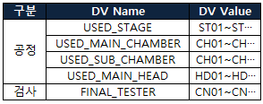
S6F12

Abnormal Case |  | 1) 진행 중 제거한 Cell 2매 이외의 Cell Data가 순서대로 보고되어야 함 |  | O

Cell Process End |  | 1) Cell이 해당 Module에서 배출 완료한 시점 (PIO Send Complete), 자재 사용 설비 |  | O

 | S6F11 | CEID=406 : Cell Process Complete
 |  | 상류설비 또는 Host로 부터 받은 Data가 이상 없이 보고되어야 함
 |  | Judgement 값이 사전 협의된 대로 반영되어야 함
 |  | Dcoll (DV) Data 정합성 확인하여야 함
 |  | ※ 공정 or 검사 진행 정보 Dcoll List 반영 필요
S6F12

Abnormal Case |  | 1) 진행 중 제거한 Cell 2매 이외의 Cell Data가 순서대로 보고되어야 함

Cell Process Complete |  | 1) Cell이 해당 Module에서 배출 완료한 시점 (PIO Send Complete)

 | S6F11 | CEID=412 : Pair Cell Process Complete
 |  | 상류설비 또는 Host로 부터 받은 Data가 이상 없이 보고되어야 함
 |  | Judgement 값이 사전 협의된 대로 반영되어야 함
 |  | Dcoll (DV) Data 정합성 확인하여야 함
 |  | ※ 공정 or 검사 진행 정보 Dcoll List 반영 필요
S6F12

Abnormal Case |  | 1) 진행 중 제거한 Cell 2매 이외의 Cell Data가 순서대로 보고되어야 함

8.3 Cell Information Request
 |  |  |  | Use | Result
 |  |  |  |  | 출하 검수 | Line Test
 |  |  |  | 0 | 0 | 0

Host | EQ | Check Item |  | 대상 | 출하 검수 | Line Test
 |  | ※ AMT, AFT 등 검사설비에만 해당되는 Scenario임

Cell Information Request |  | 1) 검사 설비에 Cell 1매 투입 및 Cell ID Reading 후 발생한다

 | S6F207 | Cell Information Request
 |  | MCR Read한 Cell ID가 실물과 일치하는지 확인

S6F208

S2F103 |  | Cell Information Download

 | S2F104 | Host에서 Download한 정보가 설비에 정확히 반영되어야 함
 |  | - CELLINFORESULT : 0 , 42 값은 PASS처리. 그 외 값은 FAIL 처리

8.4 APN Tracking
 |  |  |  | Use | Result
 |  |  |  |  | 출하 검수 | Line Test
 |  |  |  | 0 | 0 | 0

Host | EQ | Check Item |  | 대상 | 출하 검수 | Line Test
사전 준비 작업 |  | ※ 중요 Check Point (Cell, 자재 Tracking)
 |  | ※ APNID를 사용하는 설비만 해당되는 Scenario임

APN Process Start |  | 1) Cell이 해당 Module로 진입 완료한 시점 (PIO Receive Complete) 또는
 |  | MCR Read 완료된 시점 (Inline Data 전송 없는 설비)에 발생하여야 함

 | S6F201 | Label Information Request
 |  | Reader로 읽은 CellID 값이 정확히 일치하여야 함
 |  | - OPTIONCODE : PRECHECK (LMKVD_UB)
 |  | - CELLID : CellID

S6F202 |  | Label Information Request Reply

S3F111 |  | Label Information Data Send : APNID 설정 후 Message 전송
 |  | - REPLYSTATUS : PASS
 |  | Marking 위치로 반송

 | S3F112 | Label Information Data Reply

S3F111 |  | Label Information Data Send : APNID 설정 후 Message 전송
 |  | - REPLYSTATUS : FAIL
 |  | NG Port로 자동 반송
 | S3F112 | Label Information Data Reply

 | S6F201 | Label Information Request
 |  | Reader로 읽은 CellID 값이 정확히 일치하여야 함
 |  | - OPTIONCODE : REQUEST (LMKIN_UB)
 |  | - CELLID : CellID

S6F202 |  | Label Information Request Reply

S3F111 |  | Label Information Data Send : APNID 설정 후 Message 전송
 |  | - REPLYSTATUS : PASS
 |  | Marking 시작

 | S3F112 | Label Information Data Reply

 | S6F201 | Label Information Request
 |  | Marking 된 APNID를 Reader로 정확히 읽고 보고해야 함
 |  | - OPTIONCODE : CHECK (LMKOUT_UB)
 |  | - CELLID : CellID

S6F202 |  | Label Information Request Reply

S3F111 |  | Label Information Data Send : APNID 설정 후 Message 전송
 |  | - REPLYSTATUS : PASS
 |  | Unload 배출

 | S3F112 | Label Information Data Reply

정합성 Check |  | 1) Cell을 20매 이상 연속 투입하여 Cell 정보가 뒤바뀌지 않는지 확인한다

8.5 Code Information Request
 |  |  |  | Use | Result
 |  |  |  |  | 출하 검수 | Line Test
 |  |  |  | 0 | 0 | 0

Host | EQ | Check Item |  | 대상 | 출하 검수 | Line Test
 |  | ※ NCF 사용/미사용 Mode를 구현하고 사용하는 설비는 사용 Mode로 전환하여 사용한다.
 |  | 1) Default : NCF 미사용
 |  | → CELLINFORESULT 42로 수신시 정상 진행

 |  | 2) NCF 사용모드
 |  | → CELLINFORESULT 42로 수신시 S6F209 요청

Cell Information Request |  | 1) 검사 설비에 Cell 1매 투입 및 Cell ID Reading 후 발생한다

 | S6F209 | Code Information Request
 |  | Cell의 특정 Code를 요청하며 정의 된 Type으로 보고
 |  | Code == 'NCF'
S6F210

S2F105 |  | Code Information Download

 | S2F106 | Host에서 Download한 정보가 설비에 정확히 반영되어야 함
 |  | REPLYSTATUS == 'PASS' 정상 동작 확인

Abnormal Case

S2F105 |  | Code Information Download

 | S2F106 | Host에서 Download한 정보가 설비에 정확히 반영되어야 함
 |  | REPLYSTATUS == 'FAIL' 정상 동작 확인

8.6 LOT Track in/out (For Cell EQP)
 |  |  |  | Use | Result
 |  |  |  |  | 출하 검수 | Line Test
 |  |  |  | 0 | 0 | 0

Host | EQ | Check Item |  | 대상 | 출하 검수 | Line Test
사전 준비 작업 |  | ※ 중요 Check Point (Cell Tracking)
 |  | 1) 20매 연속 투입이 가능하도록 사전 준비하여야 함

Cell Process Start |  | 1) Stick 등 단위Lot이 해당 Module로 진입 완료한 시점 (PIO Receive Complete) 또는
 |  | MCR Read 완료된 시점 (Inline Data 전송 없는 설비)에 발생하여야 함

 | S6F11 | CEID=421 : Track in
 |  | 상류설비 또는 Host로 부터 받은 Data가 이상 없이 보고되어야 함
 |  | Cell Tracking Validation 기능 사용 여부를 READERID 영역에 표시
S6F12 |  | - On=MCR Reader의 위치/순서(1, 2, 3 ···)
 |  | - Off=""
 |  | - None=Upeer 설비로 부터 수신 받은 Cell/PairCell 데이터 사용 (9)

 |  | - CELLID : $Glass ID
 |  | - PAIRCELLID : $PP Box ID
 |  | - CELLTYPE : GLASS(SCT), STICK(CCT,CAD)
 |  | - INDEX : Stick No.(CCT,CAD), Null(SCT)

 |  | 2) Cell Job Start 명령 Case
S2F43 |  | RCMD=21 : Cell Job Process Start
 |  | Timeout 시간 설정 확인하고 Timeout 발생시켜본다. (Default 10sec)
 | S2F44 | ※ Timeout Cell 배출 완료보고시 JUDGE, DESCRIPTION 정보

 |  | 3) Cell Job Cancel 명령 Case
S2F43 |  | RCMD=22 : Cell Job Process Cancel
 |  | 해당 Cell은 NG Buffer로 반송되어야 함
 | S2F44 | ※ Cancel Cell 배출 완료보고시 JUDGE, DESCRIPTION 정보

정합성 Check |  | 1) Cell을 20매 이상 연속 투입하여 Cell 정보가 뒤바뀌지 않는지 확인한다

Abnormal Case |  | 1) 투입된 Cell들이 설비 내 진행하는 도중 임의로 2매 (비연속)를 설비에서 제거
 |  | 2) Cell 제거 시 Cell Data 삭제 후 설비가 정상 재가동 되어야 함
 |  | ※ 임의취출한 Cell Data 삭제 보고시 JUDGE(작업자가 선택한 Code), DESCRIPTION 정보

Cell Process Complete |  | 1) Cell이 해당 Module에서 배출 완료한 시점 (PIO Send Complete)

 | S6F11 | CEID=422 : Track out
 |  | 상류설비 또는 Host로 부터 받은 Data가 이상 없이 보고되어야 함
 |  | Judgement 값이 사전 협의된 대로 반영되어야 함
 |  | Dcoll (DV) Data 정합성 확인하여야 함
 |  | ※ 공정 or 검사 진행 정보 Dcoll List 반영 필요
S6F12

 |  | - CELLID : $Cell ID
 |  | - PAIRCELLID : $Glass ID
 |  | - CELLTYPE : STICK(SCT, CCT), CELL(CAD)
 |  | - INDEX : Stick No.(SCT, CCT), Null(CAD)

Abnormal Case |  | 1) 진행 중 제거한 Cell 2매 이외의 Cell Data가 순서대로 보고되어야 함

APC
대외비 2020.07.13/송지훈 프로/모듈IT그룹
 |  |  |  |  |  | 대외비
Scenario Check List 10 - APC

처음으로 |  |  |  | Use | Pass | Progress
 |  |  | 출하 검수 | 8 | 0 | 0.00%
 |  |  | Line Test | 8 | 0 | 0.00%

10.1 Current Control Parameter Check
 |  |  |  | Use | Result
 |  |  |  |  | 출하 검수 | Line Test
 |  |  |  | 2 | 0 | 0

Host | EQ | Check Item |  | Use | 출하 검수 | Line Test
사전 준비 작업 |  | ※ APC 기능을 지원하는 설비만 해당되는 Scenarion임
 |  | 1) 설비에서 지원하는 APC Parameter Listup 및 현재값 육안 확인
 |  | 2) 좌표 값의 양수(+), 음수(-) 기준은 '오른손 좌표계'의 표준을 따른다
 |  | 좌표계 기준과 X, Y, θ 실제 이동된 Offset 값 상이할 경우 APC Fail
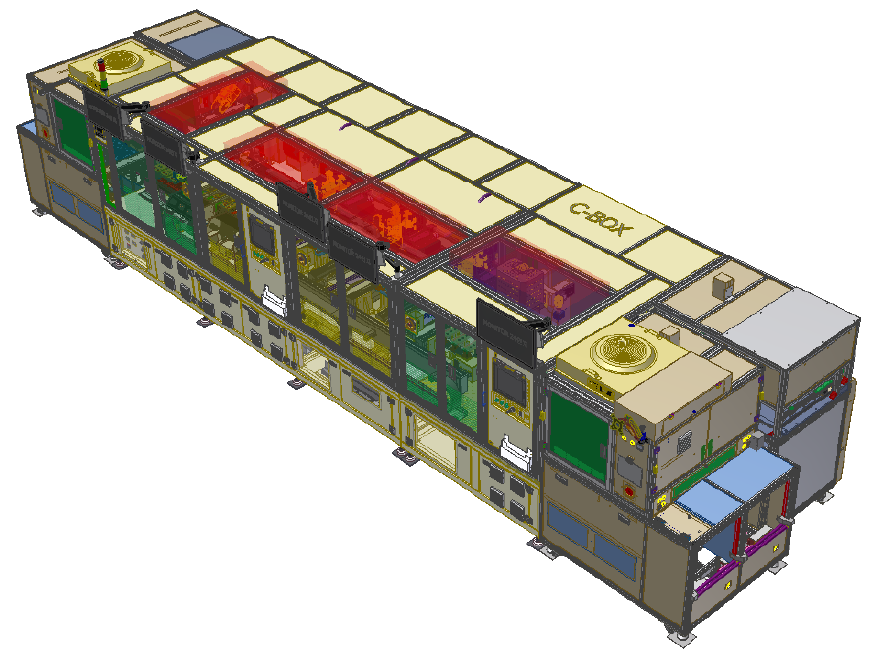

공정진행방향

Stage
Z
Y
X
+
+
+
θ
+

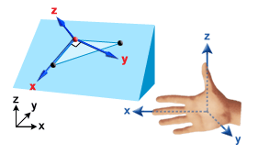

X 축 : 공정 진행 방향
Y 축 : 공정 진행 직각 방향
Z 축 : 상/하 방향
θ (Theta) : Z축 기준 반시계 방향

Control Parameter Check |  | 1) 현재 APC Parameter들이 어떤 값으로 설정되어 있는지 확인한다 |  | O

S16F101 |  | Current Process Control Data Request

 | S16F102 | A_PARM_NAME / VALUE가 정확히 보고되는지 확인 (설비 화면 Recipe 값과 비교)
 |  | E_PARM_NAME / VALUE는 Don't Care

Abnormal Case |  | 1) 잘못된 EQPID로 조회 |  | O

S16F101 |  | Current Process Control Data Request (설비 EQPID와 다른 값)

 | S16F102 | TMACK=13, Ln=0 으로 응답

10.2 Control Parameter Change
 |  |  |  | Use | Result
 |  |  |  |  | 출하 검수 | Line Test
 |  |  |  | 4 | 0 | 0

Host | EQ | Check Item |  | Use | 출하 검수 | Line Test
사전 준비 작업 |  | 1) APC Parameter의 허용 범위를 사전에 파악한다
 |  | 2) 설비의 APC Mode를 ON으로 설정한다

Control Parameter Change |  | 1) APC Parameter를 변경 가능한 값으로 변경 명령을 전송한다 |  | O

S16F103 |  | Process Control Information Send (변경 가능한 정상 값)
 |  | ※ S16F103 CELLID 영역에 Cell ID 포함하여 전송
 | S16F104

 |  | 2) 설비는 해당 Recipe Body 중 APC Parameter를 수정/저장한다

 | S7F217 | Recipe Create/Modify/Delete Report : MODE=3 (Modify)
 |  | APC Parameter 변경 요청한 값과 보고된 값이 정확히 일치하는지 확인

S7F218 |  | Recipe Create/Modify/Delete Reply

 | S16F105 | Process Control Data Change Report (MODE=1) ← MODE=1 만 사용함
 |  | APC Parameter 변경 요청한 값과 보고된 값이 정확히 일치하는지 확인
 |  | APC Full Parameter를 전부 보고하여야 함
 |  | ※ S16F105 응답시 전송받은 S16F103 CELLID 영역의 Cell ID 포함하여 응답
S16F106 |  | Process Control Data Change Reply

Control Parameter Check |  | 1) 변경 요청한 APC Parameter들이 정확히 반영되었는지 확인한다 |  | O

S16F101 |  | Current Process Control Data Request

 | S16F102 | A_PARM_NAME / VALUE가 정확히 보고되는지 확인 (설비 화면 Recipe 값과 비교)
 |  | E_PARM_NAME / VALUE는 Don't Care

Parameter Manual Change |  | 1) Recipe Body 중 APC Parameter를 수동 변경 시도한다 |  | O
 |  | → APC Mode = ON 일때는 APC Parameter 변경할 수 없음

 |  | 2) APC Mode를 OFF로 변경한다

 |  | 3) Recipe Body 중 APC Parameter를 변경한 후 저장한다

 | S7F217 | Recipe Create/Modify/Delete Report : MODE=3 (Modify)
 |  | APC Parameter 수동 변경한 값과 보고된 값이 정확히 일치하는지 확인

S7F218 |  | Recipe Create/Modify/Delete Reply

 | S16F105 | Process Control Data Change Report (MODE=1)
 |  | APC Parameter 변경한 값과 보고된 값이 정확히 일치하는지 확인
 |  | APC Full Parameter를 전부 보고하여야 함

S7F106 |  | Process Control Data Change Reply

 |  | ※ APC Mode를 ON으로 변경한다
Abnormal Case |  | 1) Data List가 없는 Case (Ln=0) |  | O

S16F103 |  | Process Control Information Send (Ln=0, MODE=1)

 | S16F104 | TMACK=21 로 응답하여야 함

 |  | 2) Data List가 없는 Case (La=0)

S16F103 |  | Process Control Information Send (La=0, MODE=1)

 | S16F104 | TMACK=21 로 응답하여야 함

 |  | 3) Data List가 없는 Case (Lb=0)

S16F103 |  | Process Control Information Send (Lb=0, MODE=1)

 | S16F104 | TMACK=21 로 응답하여야 함

 |  | 4) 잘못된 EQPID Case

S16F103 |  | Current Process Control Data Request (잘못된 EQPID)

 | S16F104 | TMACK=22 로 응답하여야 함

 |  | 5) 잘못된 Module ID Case

S16F103 |  | Current Process Control Data Request (잘못된 Module ID)

 | S16F104 | TMACK=23 로 응답하여야 함

 |  | 6) 잘못된 PPID TYPE Case

S16F103 |  | Current Process Control Data Request (잘못된 PPID TYPE)

 | S16F104 | TMACK=27 로 응답하여야 함

 |  | 7) 잘못된 APC Parameter (Recipe Body) Name Case

S16F103 |  | Current Process Control Data Request (잘못된 APC Parameter Name )

 | S16F104 | TMACK=28 로 응답하여야 함

 |  | 8) APC Parameter (Recipe Body) Name 중복 Case

S16F103 |  | Current Process Control Data Request (APC Parameter Name 중복)

 | S16F104 | TMACK=30 로 응답하여야 함

 |  | 9) APC Parameter (Recipe Body) Value 중복 Case
 |  | Current Process Control Data Request (APC Parameter Value 중복)
S16F103 |  | * 설비에 저장된 전체 P_PARM_VALUE 값과 동일한 경우

 | S16F104 | TMACK=31 로 응답하여야 함

 |  | 10) APC Parameter (Recipe Body) Value 허용 범위 이상 Case

S16F103 |  | Current Process Control Data Request (APC Parameter 허용 범위 이상)

 | S16F104 | TMACK=33 로 응답하여야 함

 |  | 11) 설비 이상 등의 사유로 인해 수행이 불가능한 Case

S16F103 |  | Current Process Control Data Request (설비 이상상태 : Down, Interlock, Pause)

 | S16F104 | TMACK=34 로 응답하여야 함

 |  | 12) 설비의 APC MODE가 OFF인 Case

S16F103 |  | Current Process Control Data Request (APC MODE OFF)

 | S16F104 | TMACK=36 로 응답하여야 함

10.3 Process Control Result
 |  |  |  | Use | Result
 |  |  |  |  | 출하 검수 | Line Test
 |  |  |  | 2 | 0 | 0

Host | EQ | Check Item |  | Use | 출하 검수 | Line Test

Process Control Result |  | 1) 변경된 APC Parameter로 Cell 2매 투입한다 |  | O
 |  | 2) APC Parameter를 변경 후 첫 Cell 공정 진행 완료 후 보고한다

 | S16F107 | Process Control Result Report
 |  | RESULT=0, APC Parameter 값 확인

S16F108 |  | Process Control Result Report Acknowledge
 |  | APC Parameter 변경 후 최초 1매 진행 후에만 발생하여야 함

Data Collection Check |  |  |  | O

Cell Process Complete |  | 1) Cell이 해당 Module에서 배출 완료한 시점 (PIO Send Complete)

 | S6F11 | CEID=402 : Cell Process Complete
 |  | 상류설비 또는 Host로 부터 받은 Data가 이상 없이 보고되어야 함
 |  | Judgement 값이 사전 협의된 대로 반영되어야 함
 |  | Dcoll (DV) Data 정합성 확인하여야 함 → APC Parameter 확인
S6F12 |  | ※ DVNAME : APC_MODE, DV값 : ON or OFF 포함하여 보고

Cell Process End |  | 1) Cell이 해당 Module에서 배출 완료한 시점 (PIO Send Complete), 자재 사용 설비

 | S6F11 | CEID=406 : Cell Process Complete
 |  | 상류설비 또는 Host로 부터 받은 Data가 이상 없이 보고되어야 함
 |  | Judgement 값이 사전 협의된 대로 반영되어야 함
 |  | Dcoll (DV) Data 정합성 확인하여야 함 → APC Parameter 확인
S6F12 |  | ※ DVNAME : APC_MODE, DV값 : ON or OFF 포함하여 보고

APN Process Complete |  | 1) Cell이 해당 Module에서 배출 완료한 시점 (PIO Send Complete)

 | S6F11 | CEID=412 : APN Process Complete
 |  | 상류설비 또는 Host로 부터 받은 Data가 이상 없이 보고되어야 함
 |  | Judgement 값이 사전 협의된 대로 반영되어야 함
 |  | Dcoll (DV) Data 정합성 확인하여야 함 → APC Parameter 확인
S6F12 |  | ※ DVNAME : APC_MODE, DV값 : ON or OFF 포함하여 보고

Carrier Process
대외비 2020.07.13/송지훈 프로/모듈IT그룹
 |  |  |  |  |  | 대외비
Scenario Check List 15 - Carrier Process

처음으로 |  |  |  | Use | Pass | Progress
 |  |  | 출하 검수 | 6 | 0 | 0.00%
 |  |  | Line Test | 6 | 0 | 0.00%

※ UI 구현 정보
: Batch Lot 구성 기준 정보

13.1 Carrier Process Report For Normal Process (Loader)
 |  |  |  | Use | Result
 |  |  |  |  | 출하 검수 | Line Test
 |  |  |  | 3 | 0 | 0

Host | EQ | Check Item |  | Use | 출하 검수 | Line Test
사전 준비 작업
 |  | 1. Port Manual / Auto Mode 옵션 기능 구현
 |  | 2. Senser 감지 사전 확인
 |  | 3. Cell이 적재된 Batch Tray 준비

Carrier Release Req |  | 1) AGV/작업자 투입 후 LI01에서 뚜껑 Tray ID Read 하고 시작 |  | O

 |  | Tray ID Read OK
 | S6F11 | CEID=351 : Cassette Load Complete (LI01에서 ID를 Read한 시점)
 |  | - PORTID : LI01
S6F12 |  | - PORTAVAILSTATE : UP (2)
 |  | - PORTACCESSMODE : AUTO / MANUAL (1/0)
 |  | - PORTTRANSFERSTATE : LOADED (2)
 |  | - PORTPROCESSINGSTATE : READY TO PROCESS (1)
 |  | - JOBID : 뚜껑 TRAY ID(Read Data)
 |  | - JOB TYPE : BATCHTRAY

 |  | Tray ID Read NG
 |  | ※ Light Alarm 발생
 |  | ※ Loader Abnormal Case 1 진행

Pre Lot Validation Check |  | 2) 뚜껑 Tray ID Read 데이터로 Carrier 정보를 요청
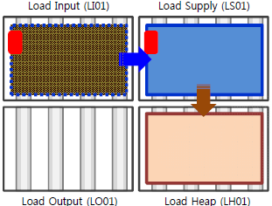
 | S6F11 | CEID=354 : Cassette Information Req(LI01)
 |  | - Tray 정합성 Check 요청
S6F12

S3F115 |  | S3F115 Carrier Information Send
 |  | Batch Tray 정보 설비로 Return ReplyCode = PASS
 | S3F116
 |  | * LS01 Port가 Not Empty일 경우 대기하며 Empty일 경우나 변경 시 이동 시작
 |  | - 물류 이동 시작 (LI01 -> LS01)
 |  | - 물류 이동 완료 (LI01 -> LS01)

 | S6F11 | 물류 공급 요청(LI01) - LS01 Port로 이동 완료 후 LI01 투입 요청
 |  | CEID=350 : Cassette Load Request (이동 완료 후 Emtpy 일 경우)
S6F12 |  | - PORTID : LI01
 |  | - PORTAVAILSTATE : UP (2)
 |  | - PORTACCESSMODE : AUTO (1)
 |  | - PORTTRANSFERSTATE : READY TO LOAD (1)
 |  | - PORTPROCESSINGSTATE : NONE (0)
 |  | - JOBID :
 |  | - JOB TYPE : BATCHTRAY

 | S6F11 | 물류 공급 완료(LS01)
 |  | CEID=355 : Cassette Move In
S6F12 |  | - PORTID : LS01
 |  | - PORTAVAILSTATE : UP (2)
 |  | - PORTACCESSMODE : AUTO (1)
 |  | - PORTTRANSFERSTATE : LOADED (2)
 |  | - PORTPROCESSINGSTATE : READY TO PROCESS (1)
 |  | - JOBID : 뚜껑 TRAY ID (Read Data)
 |  | - JOB TYPE : BATCHTRAY

S3F115 |  | S3F115 Carrier Information Send
 |  | Batch Tray 정보 설비로 Return ReplyCode = FAIL
 | S3F116

 |  | ※ Light Alarm 발생
 |  | ※ Loader Abnormal Case 1 진행

Lot Validation Check |  | 3) LIFTER 상승(LS01) 후 뚜껑 Tray ID Read 데이터로
 |  | Carrier 정보를 요청

 |  | Tray ID Read NG
 |  | ※ Light Alarm 발생
 |  | ※ Loader Abnormal Case 2 진행 (역배출 가능한 설비는 Case 1 진행)

 |  | Tray ID Read OK
 | S6F11 | 물류 공급 완료(LS01)
 |  | CEID=355 : Cassette Move In
S6F12 |  | - PORTID : LS01
 |  | - PORTAVAILSTATE : UP (2)
 |  | - PORTACCESSMODE : AUTO (1)
 |  | - PORTTRANSFERSTATE : LOADED (2)
 |  | - PORTPROCESSINGSTATE : READY TO PROCESS (1)
 |  | - JOBID : 뚜껑 TRAY ID (Read Data)
 |  | - JOB TYPE : BATCHTRAY

 | S6F11 | CEID=262 : Carrier Information Request
 |  | 투입부 E/L에서 뚜껑 TrayID를 Read한 시점에 발생
S6F12 |  | - CARRIERID : 뚜껑 TRAYID
 |  | - CARRIERTYPE = 11
 |  | - PORTNO = LS01
 |  | ★ Release Tray ID는 설비에서 저장/관리해야 한다.
S3F115
 |  | Batch Tray 정보 설비로 Return ReplyCode = PASS
 | S3F116 | ProductID, StepID, SubCarrier Count Check

 |  | ※ 초기 투입기 설비
Job Process Start |  | 4 ) Job Process Start 명령 전송 (CP, TFOP, MVI 공정 限)

S2F41 |  | RCMD = 4 : Job Process Start
 |  | 보고 된 뚜껑 TrayID와 Cell 수량을 정확히 맞추어서 입력한다
 |  | ParentLot, CellCnt CHECK
 | S2F42

 |  | 뚜껑 Tray 분리 / 이재

S3F115 |  | Batch Tray 정보 설비로 Return ReplyCode = FAIL
 |  | ProductID, StepID, SubCarrier Count UnCheck
 | S3F116

 |  | ※ Light Alarm / Cell 투입 불가
 |  | - Alarm 해지 후 10초 내 Batch 제거하지 않을 시 Alarm 재발생 (반복)

 |  | ※ 초기 투입기 설비
Job Process Cancel |  | 5) Job Process Cancel 명령 전송 (CP, TFOP, MVI 공정 限)

S2F41 |  | RCMD = 8 : Job Process Cancel

 | S2F42

 |  | ※ Loader Abnormal Case 2 진행

Tray Cell Release |  | 5) 투입부 E/L에서 뚜껑 Tray Change 후 새로운 TrayID를 Read한 시점에 발생(반복)

 |  | Tray ID Read NG
 |  | ※ Light Alarm 발생 및 Tray 투입불가, 작업자 Tray 배출
 |  | - Alarm 해지 후 10초 내 Tray 제거하지 않을 시 Alarm 재발생 (반복)
 |  | ※ Tray ID 데이터 삭제
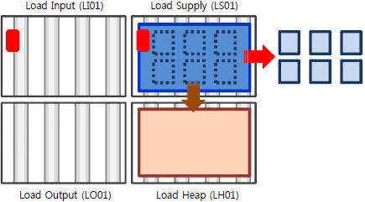
 |  | Tray ID Read OK
 | S6F11 | CEID=256 : Carrier Release Request
 |  | CarrierType = 1
 |  | PORTID = LS01
S6F12 |  | ★ Release Tray ID는 설비에서 저장/관리

S3F115 |  | Tray 정보 설비로 Return ReplyCode = PASS
 |  | SubCarrierID, CellQty, CellID, Location, Judge, ReasonCode Check
 |  | Event 정상이며 Cell 반송

 |  | Location별 Judge 정보를 참조
 |  | A = Normal
 |  | B = Bad (Specific Recipe Parameter Processing)
 |  | S = Sorting (불량 Cell)
 |  | - NG일 경우 NG Port로 ByPass하거나 Sorter로 반송 (설비 택일)
 | S3F116 | S3F115의 Location 별 CellID 정보는 화면 표시와 관리가 되어야 한다.

S3F115 |  | Tray 정보 설비로 Return ReplyCode = FAIL OR TIMEOUT (10초)
 |  | ※ Light Alarm 발생 및 Tray 투입불가, 작업자 Tray 배출
 |  | - Alarm 해지 후 10초 내 Tray 제거하지 않을 시 Alarm 재발생 (반복)
 | S3F116 | ※ Tray ID 데이터 삭제

 | S6F11 | Batch 기준 첫 Cell 반송 시점에 Job Start Report 발생하여야 함
 |  | CEID=301 : Job Process Start
S6F12 |  | - PARENTLOT : 뚜껑 Tray ID

 | S6F11 | Batch 기준 마지막 Cell 반송 시작 시점에 Job Complete Report 발생하여야 함
 |  | CEID=302 : Job Process Complete
S6F12 |  | - PARENTLOT : 뚜껑 Tray ID

 |  | Tray Change (Tray 수량 만큼 반복)

 |  | ※ LS01 Port의 S3F115내 투입 Tray 단수 만큼 적재 후 배출 (설비내 배출 Tray 기준 수량 저장)

 |  | 설비내 Batch Loading 되어 LS01 Port에서 S3F115 정보 전송시 받은 Sub Carrier Count에 의해
 |  | Unloading Tray 기준(Empty Tray 구성) 수량 설비내 저장하여 배출

Carrier Assign Req |  | 1) 투입 TRAY QTY(LS01 - S3F115) 수량과 동일한 수량으로 구성 하여 배출 (마지막 Tray 구성 완료) |  | O
 |  | 또는 강제로 작업자에 의해서 종료를 해야 하는 경우

Job Process End - Normal |  | 2) Unloding Port에 Cassette / 투입 Tray Qty(LS01 - S3F115) 구성 수량 만큼 적층 시 Batch 구성 요청

 | S6F11 | CEID=260 : Carrier Assign Request(LH01)
 |  | 투입부 E/L에서 Tray별로 TrayID를 Read한 시점에 발생
S6F12 |  | - CARRIERID : 뚜껑 TRAYID (맨 위의 Tray ID)
 |  | - CARRIERTYPE = 11
 |  | - SUBCARRIERID = 적층 된 수량 만큼 보고 (맨 처음 적층 된 ID가 List 1번)

S3F115
 |  | Batch Tray 정보 설비로 Return ReplyCode = PASS
 | S3F116 | Batch Tray Unload 시작 - 정상 제품
 |  | ※ S6F11 CEID 260 Send 하고 S3F115 수신 후 다음 동작

S3F115
 |  | Batch Tray 정보 설비로 Return ReplyCode = FAIL OR TIMEOUT (10초)
 | S3F116 | Light Alarm 발생 및 Batch Tray Unload 시작 - 비정상 제품
 |  | ※ S6F11 CEID 260 Send 하고 S3F115 수신 후 다음 동작

Job Process End - Abnormal |  | 3) Unloding Port에 Cassette / 투입 Tray Qty(LS01 - S3F115) 구성 수량 보다 적게 적층 시 Batch 구성 요청
 |  | 또는 강제로 작업자에 의해서 종료를 해야 하는 경우

 | S6F11 | CEID=260 : Carrier Assign Request(LH01)
 |  | 투입부 E/L에서 Tray별로 TrayID를 Read한 시점에 발생
S6F12 |  | - CARRIERID : 뚜껑 TRAYID (맨 위의 Tray ID)
 |  | - CARRIERTYPE = 13
 |  | - SUBCARRIERID = 적층 된 수량 만큼 보고 (맨 처음 적층 된 ID가 List 1번)

S3F115
 |  | Batch Tray 정보 설비로 Return ReplyCode = PASS
 | S3F116 | Batch Tray Unload 시작 - 정상 제품
 |  | ※ S6F11 CEID 260 Send 하고 S3F115 수신 후 다음 동작

S3F115
 |  | Batch Tray 정보 설비로 Return ReplyCode = FAIL OR TIMEOUT (10초)
 | S3F116 | Light Alarm 발생 및 Batch Tray Unload 시작 - 비정상 제품
 |  | ※ S6F11 CEID 260 Send 하고 S3F115 수신 후 다음 동작

Cassette Unload |  | 4) Cassette / Tray의 투입 작업을 종료 / Unload 시작

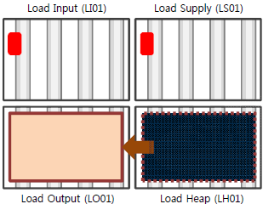
 |  | * 물류공급 완료
 | S6F11 | CEID 355 Cassette Move In (LH01)
 |  | - PORTID : LH01
S6F12 |  | - PORTAVAILSTATE : UP (2)
 |  | - PORTACCESSMODE : AUTO (1)
 |  | - PORTTRANSFERSTATE : READY TO UNLOAD (3)
 |  | - PORTPROCESSINGSTATE : PROCESSED (6)
 |  | - JOBID : 뚜껑 TRAY ID (Read Data)
 |  | - JOB TYPE : EMPTYTRAY

 |  | ※ 물류 배출 이력 관리 필요 설비에서 사용
 |  | * 물류배출 완료
 | S6F11 | CEID 356 Cassette Move Out (LS01)
 |  | - PORTID : LS01
S6F12 |  | - PORTAVAILSTATE : UP (2)
 |  | - PORTACCESSMODE : AUTO (1)
 |  | - PORTTRANSFERSTATE : EMPTY (0)
 |  | - PORTPROCESSINGSTATE : NONE (0)
 |  | - JOBID : 뚜껑 TRAY ID (Read Data)
 |  | - JOB TYPE : EMPTYTRAY

 |  | * LIFTER 하강 및 물류 이동 완료 (LH01->LO01)
 | S6F11 | CEID 355 Cassette Move In (LO01)
 |  | - PORTID : LO01
S6F12 |  | - PORTAVAILSTATE : UP (2)
 |  | - PORTACCESSMODE : AUTO (1)
 |  | - PORTTRANSFERSTATE : READY TO UNLOAD (3)
 |  | - PORTPROCESSINGSTATE : PROCESSED (6)
 |  | - JOBID : 뚜껑 TRAY ID (Read Data)
 |  | - JOB TYPE : EMPTYTRAY

 |  | ※ 물류 배출 이력 관리 필요 설비에서 사용
 |  | * 물류배출 완료
 | S6F11 | CEID 356 Cassette Move Out (LH01)
 |  | - PORTID : LH01
S6F12 |  | - PORTAVAILSTATE : UP (2)
 |  | - PORTACCESSMODE : AUTO (1)
 |  | - PORTTRANSFERSTATE : EMPTY (0)
 |  | - PORTPROCESSINGSTATE : NONE (0)
 |  | - JOBID : 뚜껑 TRAY ID (Read Data)
 |  | - JOB TYPE : EMPTYTRAY

 | S6F11 | * LH01 -> LO01 이동완료 3초 후 요청
 |  | CEID=352 : Cassette Unload Request
S6F12 |  | - PORTID : LO01
 |  | - PORTAVAILSTATE : UP (2)
 |  | - PORTACCESSMODE : AUTO (1)
 |  | - PORTTRANSFERSTATE : READY TO UNLOAD (3)
 |  | - PORTPROCESSINGSTATE : PROCESSED (6)
 |  | - JOBID : 뚜껑 TRAY ID
 |  | - JOB TYPE : EMPTYTRAY

 |  | ※ AGV 자동 배출 or 작업자 배출 (설비는 가동)
 |  | - 작업자에 의한 배출은 Manual Button “ON” 상태에서 배출 완료 후 OFF

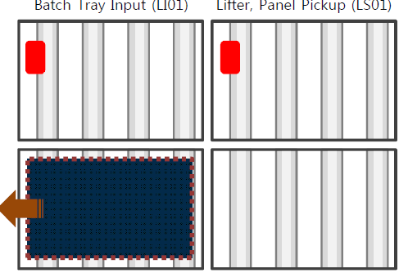
 |  | * Cassette / Tray Unload 완료
 | S6F11 | CEID=353 : Carrier Unload Complete
 |  | - PORTID : LO01
S6F12 |  | - PORTAVAILSTATE : UP (2)
 |  | - PORTACCESSMODE : AUTO (1)
 |  | - PORTTRANSFERSTATE : EMPTY (0)
 |  | - PORTPROCESSINGSTATE : NONE (0)
 |  | - JOBID : 뚜껑 TRAY ID
 |  | - JOB TYPE : EMPTYTRAY

Loader Abnormal Case |  |  |  | O

Case 1. |  | 1) 수동 (역)배출 (진입부, 도착부 Sensor “OFF”)
 |  | 작업자에 의한 Manual Button "ON" 상태에서 배출 진행

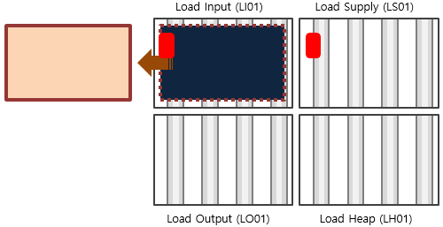
 |  | * 물류 (역)배출 대기
 |  | * Operator 도착 (Manual Button "ON")
 |  | * (역)배출
 |  | * (역)배출 완료

 |  | * 배출 완료 후 Manual Button "OFF" (Area Sensor 활성화)
 |  | * 3초 Wait

 | S6F11 | * 물류 공급 요청
 |  | CEID=350 : Cassette Load Request (LI01 Port에 물류 없으면 요청)
S6F12 |  | - PORTID : LI01
 |  | - PORTAVAILSTATE : UP (2)
 |  | - PORTACCESSMODE : AUTO (2)
 |  | - PORTTRANSFERSTATE : READY TO LOAD (1)
 |  | - PORTPROCESSINGSTATE : NONE (0)
 |  | - JOBID :
 |  | - JOB TYPE : BATCHTRAY

Case 2. |  | 2) 작업자에 의해 설비가 정지된 상태에서 배출 진행

 |  | * 물류 배출 대기
 |  | * Operator 도착, 설비 "STOP"
 |  | * 배출 시작
 |  | * 배출 완료

 |  | * 설비 "START"
 |  | * 3초 Wait

 | S6F11 | * 물류 공급 요청
 |  | CEID=350 : Cassette Load Request (LI01 Port에 물류 없으면 요청)
S6F12 |  | - PORTID : LI01
 |  | - PORTAVAILSTATE : UP (2)
 |  | - PORTACCESSMODE : AUTO (2)
 |  | - PORTTRANSFERSTATE : READY TO LOAD (1)
 |  | - PORTPROCESSINGSTATE : NONE (0)
 |  | - JOBID :
 |  | - JOB TYPE : BATCHTRAY

13.2 Carrier Process Report For Normal Process (Unloader)
 |  |  |  | Use | Result
 |  |  |  |  | 출하 검수 | Line Test
 |  |  |  | 3 | 0 | 0

Host | EQ | Check Item |  | Use | 출하 검수 | Line Test
사전 준비 작업
 |  | 1. Port Manual / Auto Mode 옵션 기능 구현
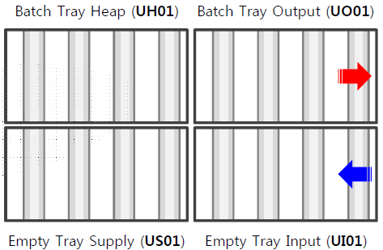
 |  | 2. Senser 감지 사전 확인
 |  | 3. Empty Batch Tray 준비

Carrier Release Req |  | 1) AGV/작업자 투입 후 설비에서 물리적으로 감지 완료된 시점 |  | O

 | S6F11 | CEID=351 : Cassette Load Complete (UI01에서 ID를 Read한 시점)
 |  | - PORTID : UI01
S6F12 |  | - PORTAVAILSTATE : UP (2)
 |  | - PORTACCESSMODE : AUTO (1) - MANUAL (0) 수동일 경우
 |  | - PORTTRANSFERSTATE : LOADED (2)
 |  | - PORTPROCESSINGSTATE : READY TO PROCESS (1)
 |  | - JOBID : PRELOAD
 |  | - JOB TYPE : EMPTYTRAY

 |  | 2) US01 Port가 Not Empty일 경우 대기하며 Empty일 경우나 변경 시 이동 시작
 |  | - 물류 이동 시작 (UI01 -> US01)
 |  | - 물류 이동 완료 (UI01 -> US01)

 | S6F11 | 물류 공급 요청(UI01) - US01 Port로 이동 완료 후 UI01 투입 요청
 |  | CEID=350 : Cassette Load Request (이동 완료 후 Emtpy 일 경우)
S6F12 |  | - PORTID : UI01
 |  | - PORTAVAILSTATE : UP (2)
 |  | - PORTACCESSMODE : AUTO (1)
 |  | - PORTTRANSFERSTATE : READY TO LOAD (1)
 |  | - PORTPROCESSINGSTATE : NONE (0)
 |  | - JOBID :
 |  | - JOB TYPE : EMPTYTRAY

Tray Validation Check |  | 3) LIFTER 상승 후 뚜껑 Tray ID Read 데이터로 Carrier 정보를 요청

 |  | Tray ID Read NG
 |  | ※ Light Alarm 발생
 |  | ※ UnLoader Abnormal Case 2 진행 (역배출 가능한 설비는 Case 1 진행)

 |  | Tray ID Read OK
 | S6F11 | 물류 공급 완료(US01)
 |  | CEID=355 : Cassette Move In
S6F12 |  | - PORTID : US01
 |  | - PORTAVAILSTATE : UP (2)
 |  | - PORTACCESSMODE : AUTO (1)
 |  | - PORTTRANSFERSTATE : LOADED (2)
 |  | - PORTPROCESSINGSTATE : READY TO PROCESS (1)
 |  | - JOBID : 뚜껑 TRAY ID (Read Data)
 |  | - JOB TYPE : EMPTYTRAY

 | S6F11 | CEID=262 : Carrier Information Request
 |  | 투입부 E/L에서 뚜껑 TrayID를 Read한 시점에 발생
S6F12 |  | - CARRIERID : 뚜껑 TRAYID
 |  | - CARRIERTYPE = 11
 |  | - PORTNO = US01
 |  | ★ Release Tray ID는 설비에서 저장/관리해야 한다.
S3F115
 |  | Batch Tray 정보 설비로 Return ReplyCode = PASS
 | S3F116 | ProductID, StepID, SubCarrier Count Check

S3F115 |  | S3F115 Carrier Infomation Send
 |  | Batch Tray 정보 설비로 Return ReplyCode = FAIL
 | S3F116 | ProductID, StepID, SubCarrier Count UnCheck

 |  | ※ Carrier Information replycode = FAIL 이면
 |  | - Light Alarm / Cell 투입 불가
 |  | - Alarm 해지 후 10초 내 Batch 제거하지 않을 시 Alarm 재발생 (반복)
 |  | ※ UnLoader Abnormal Case 2 진행 (역배출 가능한 설비는 Case 1 진행)

 | S6F203 | S6F203 Specific Valid Req (US01)
 |  | 투입부 E/L에서 개별 TrayID를 Read한 시점에 발생
 |  | - UNIQUEID : 개별 TRAYID
S6F04 |  | - OPTIONCODE : PRETRAY

S3F103 |  | S3F103 Specific Valid Data
 |  | Batch Tray 정보 설비로 Return ReplyCode = PASS
 |  | - 작업시작 or Tray UH01로 이동 후 작업시작
 | S3F104

S3F103 |  | S3F103 Specific Valid Data
 |  | Batch Tray 정보 설비로 Return ReplyCode = FAIL
 | S3F104

 |  | ※ Specific valid = FAIL 이면
 |  | - Light Alarm / Cell 투입 불가
 |  | - Alarm 해지 후 10초 내 Batch 제거하지 않을 시 Alarm 재발생 (반복)
 |  | ※ UnLoader Abnormal Case 2 진행

Cell Lot Info Request |  | 4) 첫 Cell TrackOut && 설비의 PPID가 변경 된 경우 정보 요청

 | S6F205 | OPTIONCODE == "LOTINFO"
 |  | CellID와 OptionCode 데이터는 반드시 보고 되어야 함.
S6F206

S3F109 |  | ※ 유효성 검증
 |  | S3F109 수신 ProductID, StepID Check
 | S3F110

S14F1 |  | Pack 기준정보 Host 기능을 사용 - Option 기능 UI Check 할 것 [HOST]
 |  | - OBJTYPE : Object Type은 'Get Attr Object Type 정의' Sheet 참조
 |  | - OBJID : PRODUCTID (S3F109 수신 ProductID 데이터 사용)

 | S14F2 | Pack 구성 정보 설비로 Return ReplyCode = PASS
 |  | PRODUCTID, StepID, TRAYQTY, CELLQTY 수량 확인 및 설비 UI 업데이트 할 것 (Host/Eqp 기능 포함 확인)

 | S14F2 | Pack 구성 정보 설비로 Return ReplyCode = FAIL OR TIMEOUT (10초)
 |  | RETRY Popup창 생성

 |  | 기준 정보 확인 후 재요청
 |  | * Get Attribute 응답 결과 무시하고 동작해야되는 경우에는 설비 담당자와 의사결정 후 기능 구현한다.

Carrier Assign Req |  | 1) 투입부 E/L에서 Tray에 Cell 적재 시작 |  | O
 |  | ★ TrayID 사용/미사용 기능 필수 ★
 |  | - Carrier Type = 1 (Tray ID 사용, 정상 구성)
 |  | - Carrier Type = 3 (Tray ID 사용, 강제 구성)
 |  | - Carrier Type = 2 (Tray ID 미사용, 정상 구성)
 |  | - Carrier Type = 4 (Tray ID 미사용, 강제 구성)

 |  | - Carrier Type = 11 (Tray ID 사용, 정상 구성)
 |  | - Carrier Type = 13 (Tray ID 사용, 강제 구성)
 |  | - Carrier Type = 12 (Tray ID 미사용, 정상 구성)
 |  | - Carrier Type = 14 (Tray ID 미사용, 강제 구성)

 |  | 첫 Tray 반송 시점에 Job Start Report 발생하여야 함
 | S6F11 | CEID=301 : Job Process Start
 |  | - PARENTLOT : 뚜껑 Tray ID
S6F12 |  | - PORTNO = US01 or UH01

 | S6F11 | Batch 기준 마지막 Tray 반송 완료 시점에 Job Complete Report 발생하여야 함
 |  | CEID=302 : Job Process Complete
S6F12 |  | - PARENTLOT : 뚜껑 Tray ID
 |  | - PORTNO = UH01

Tray Cell Mapping - Normal |  | 2) Tray에 Cell Qty만큼 적재 된 시점에 Tray 구성을 요청한다.

 |  | Cell을 Tray Assign 할 경우 Location 별 CellID 정보 표시와 관리가 되어야 한다.
 | S6F11 | CEID=260 : Carrier Assign Request
 |  | - CarrierType = 1
 |  | - PORTNO = UH01
S6F12

S3F115 |  | Tray 정보 설비로 Return ReplyCode = PASS
 |  | ※ S6F11 CEID 260 Send 하고 S3F115 수신 후 다음 동작

 | S3F116

S3F115 |  | Tray 정보 설비로 Return ReplyCode = FAIL (비정상 값이라도 연속 동작)
 |  | ※ S6F11 CEID 260 Send 하고 S3F115 수신 후 다음 동작

 | S3F116

Tray Valid Check - 반복

 | S6F203 | S6F203 Specific Valid Req (US01)
 |  | 투입부 E/L에서 개별 TrayID를 Read한 시점에 발생
 |  | - UNIQUEID : 개별 TRAYID
S6F04 |  | - OPTIONCODE : PRETRAY

S3F103 |  | S3F103 Specific Valid Data
 |  | Batch Tray 정보 설비로 Return ReplyCode = PASS
 |  | - 작업시작 or Tray UH01로 이동 후 작업시작
 | S3F104

S3F103 |  | S3F103 Specific Valid Data
 |  | Batch Tray 정보 설비로 Return ReplyCode = FAIL
 | S3F104

 |  | ※ Specific valid = FAIL 이면
 |  | - Light Alarm / Cell 투입 불가
 |  | - Alarm 해지 후 10초 내 Batch 제거하지 않을 시 Alarm 재발생 (반복)
 |  | ※ UnLoader Abnormal Case 2 진행

Tray Cell Mapping - Abnormal |  | 3) Tray에 Cell Qty보다 적게 적재 된 시점에 Tray 구성을 요청한다.

 | S6F11 | CEID=260 : Carrier Assign Request(UH01)
 |  | - CarrierType = 3
 |  | - PORTNO = UH01
S6F12

S3F115
 |  | Tray 정보 설비로 Return ReplyCode = PASS
 |  | ※ S6F11 CEID 260 Send 후 S3F115 수신 후 다음 동작
 | S3F116

S3F115
 |  | Tray 정보 설비로 Return ReplyCode = FAIL (비정상 값이라도 연속 동작)
 |  | ※ S6F11 CEID 260 Send 후 S3F115 수신 후 다음 동작
 | S3F116

Job Process End - Normal |  | 4) Unloding Port에 Cassette / (S14F2) Tray Qty 구성 수량 만큼 적층 시 Batch 구성 요청
 |  | 또는 강제로 작업자에 의해서 종료를 해야 하는 경우

 | S6F11 | CEID=260 : Carrier Assign Request
 |  | 투입부 E/L에서 Tray별로 TrayID를 Read한 시점에 발생
S6F12 |  | - CARRIERID : 뚜껑 TRAYID (맨 위의 Tray ID)
 |  | - CARRIERTYPE = 11
 |  | - PORTNO = UH01
 |  | - SUBCARRIERID = 적층 된 수량 만큼 보고 (맨 처음 적층 된 ID가 List 1번)

S3F115
 |  | Batch Tray 정보 설비로 Return ReplyCode = PASS
 | S3F116 | Batch Tray Unload 시작 - 정상 제품
 |  | ※ S6F11 CEID 260 Send 하고 S3F115 수신 후 다음 동작

S3F115
 |  | Batch Tray 정보 설비로 Return ReplyCode = FAIL (비정상 값이라도 연속 동작)
 | S3F116 | Light Alarm 발생 후 Batch Tray Unload 시작 - 비정상 제품
 |  | ※ S6F11 CEID 260 Send 하고 S3F115 수신 후 다음 동작

Job Process End - Abnormal |  | 5) Unloding Port에 Cassette / (S14F2) Tray Qty 구성 수량 보다 적게 적층 시 Batch 구성 요청
 |  | 또는 강제로 작업자에 의해서 종료를 해야 하는 경우
 |  | Batch 기준 마지막 Tray 반송 완료 시점에 Job Complete Report 발생하여야 함
 | S6F11 | CEID=302 : Job Process Complete
 |  | - PARENTLOT : 뚜껑 Tray ID
S6F12 |  | - PORTNO = UH01

 | S6F11 | CEID=260 : Carrier Assign Request
 |  | 투입부 E/L에서 Tray별로 TrayID를 Read한 시점에 발생
S6F12 |  | - CARRIERID : 뚜껑 TRAYID (맨 위의 Tray ID)
 |  | - CARRIERTYPE = 13
 |  | - PORTNO = UH01
 |  | - SUBCARRIERID = 적층 된 수량 만큼 보고 (맨 처음 적층 된 ID가 List 1번)

S3F115
 |  | Batch Tray 정보 설비로 Return ReplyCode = PASS
 | S3F116 | Batch Tray Unload 시작 - 정상 제품
 |  | ※ S6F11 CEID 260 Send 하고 S3F115 수신 후 다음 동작

S3F115
 |  | Batch Tray 정보 설비로 Return ReplyCode = FAIL (비정상 값이라도 연속 동작)
 | S3F116 | Light Alarm 발생 및 Batch Tray Unload 시작 - 비정상 제품
 |  | ※ S6F11 CEID 260 Send 하고 S3F115 수신 후 다음 동작

Cassette Unload |  | 6) Cassette / Tray의 투입 작업을 종료 / Unload 시작

 | S6F11 | * 물류 공급 완료 (UH01)
 |  | CEID 355 Cassette Move In
S6F12 |  | - PORTID : UH01
 |  | - PORTAVAILSTATE : UP (2)
 |  | - PORTACCESSMODE : AUTO (1)
 |  | - PORTTRANSFERSTATE : READY TO UNLOAD (3)
 |  | - PORTPROCESSINGSTATE : PROCESSED (6)
 |  | - JOBID : 뚜껑 TRAY ID (Read Data)
 |  | - JOB TYPE : BATCHTRAY

 |  | ※ 물류 배출 이력 관리 필요 설비에서 사용
 | S6F11 | * 물류 배출 완료 (US01)
 |  | CEID 356 Cassette Move Out
S6F12 |  | - PORTID : US01
 |  | - PORTAVAILSTATE : UP (2)
 |  | - PORTACCESSMODE : AUTO (1)
 |  | - PORTTRANSFERSTATE : EMPTY (0)
 |  | - PORTPROCESSINGSTATE : NONE (0)
 |  | - JOBID : 뚜껑 TRAY ID (Read Data)
 |  | - JOB TYPE : EMPTYTRAY

 | S6F11 | * LIFTER 하강 및 물류 이동 완료 (UH01->UO01)
 |  | CEID 355 Cassette Move In (UO01)
S6F12 |  | - PORTID : UO01
 |  | - PORTAVAILSTATE : UP (2)
 |  | - PORTACCESSMODE : AUTO (1)
 |  | - PORTTRANSFERSTATE : READY TO UNLOAD (3)
 |  | - PORTPROCESSINGSTATE : PROCESSED (6)
 |  | - JOBID : 뚜껑 TRAY ID (Read Data)
 |  | - JOB TYPE : BATCHTRAY

 |  | ※ 물류 배출 이력 관리 필요 설비에서 사용
 | S6F11 | * 물류 배출 완료 (UH01)
 |  | CEID 356 Cassette Move Out
S6F12 |  | - PORTID : UH01
 |  | - PORTAVAILSTATE : UP (2)
 |  | - PORTACCESSMODE : AUTO (1)
 |  | - PORTTRANSFERSTATE : EMPTY (0)
 |  | - PORTPROCESSINGSTATE : NONE (0)
 |  | - JOBID : 뚜껑 TRAY ID (Read Data)
 |  | - JOB TYPE : BATCHTRAY

 |  | * UH01 -> UO01 이동완료 3초 후 요청
 | S6F11 | CEID=352 : Cassette Unload Request
 |  | - PORTID : UO01
S6F12 |  | - PORTAVAILSTATE : UP (2)
 |  | - PORTACCESSMODE : AUTO (1)
 |  | - PORTTRANSFERSTATE : READY TO UNLOAD (3)
 |  | - PORTPROCESSINGSTATE : PROCESSED (6)
 |  | - JOBID : 뚜껑 TRAY ID
 |  | - JOB TYPE : BATCHTRAY

 |  | ※ AGV 자동 배출 or 작업자 배출 (설비는 가동)
 |  | - 작업자에 의한 배출은 Manual Button “ON” 상태에서 배출 완료 후 OFF

 |  | * Cassette / Tray Unload 완료
 | S6F11 | CEID=353 : Carrier Unload Complete
 |  | - PORTID : UO01
S6F12 |  | - PORTAVAILSTATE : UP (2)
 |  | - PORTACCESSMODE : AUTO (1)
 |  | - PORTTRANSFERSTATE : EMPTY (0)
 |  | - PORTPROCESSINGSTATE : NONE (0)
 |  | - JOBID : 뚜껑 TRAY ID
 |  | - JOB TYPE : BATCHTRAY

UnLoader Abnormal Case |  |  |  | O

Case 1. |  | 1) 수동 (역)배출 (진입부, 도착부 Sensor “OFF”)
 |  | 작업자에 의한 Manual Button "ON" 상태에서 배출 진행

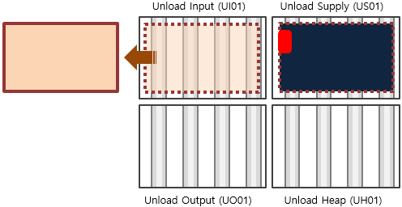
 |  | * 물류 (역)배출 대기
 |  | * Operator 도착 (Manual Button "ON")
 |  | * (역)배출
 |  | * (역)배출 완료

 |  | * 배출 완료 후 Manual Button "OFF" (Area Sensor 활성화)
 |  | * 3초 Wait

 | S6F11 | * 물류 공급 요청
 |  | CEID=350 : Cassette Load Request (UI01 Port에 물류 없으면 요청)
S6F12 |  | - PORTID : UI01
 |  | - PORTAVAILSTATE : UP (2)
 |  | - PORTACCESSMODE : AUTO (1)
 |  | - PORTTRANSFERSTATE : READY TO LOAD (1)
 |  | - PORTPROCESSINGSTATE : NONE (0)
 |  | - JOBID :
 |  | - JOB TYPE : EMPTYTRAY

Case 2. |  | 2) 작업자에 의해 설비가 정지된 상태에서 배출 진행

 |  | * 물류 배출 대기
 |  | * Operator 도착, 설비 "STOP"
 |  | * 배출 시작
 |  | * 배출 완료

 |  | * 설비 "START"
 |  | * 3초 Wait

 | S6F11 | * 물류 공급 요청
 |  | CEID=350 : Cassette Load Request (UI01 Port에 물류 없으면 요청)
S6F12 |  | - PORTID : UI01
 |  | - PORTAVAILSTATE : UP (2)
 |  | - PORTACCESSMODE : AUTO (1)
 |  | - PORTTRANSFERSTATE : READY TO LOAD (1)
 |  | - PORTPROCESSINGSTATE : NONE (0)
 |  | - JOBID :
 |  | - JOB TYPE : EMPTYTRAY

13.3 Carrier Process Report For Inspection Process
 |  |  |  | Use | Result
 |  |  |  |  | 출하 검수 | Line Test
 |  |  |  | 0 | 0 | 0

Host | EQ | Check Item |  | Use | 출하 검수 | Line Test
사전 준비 작업

Carrier Assign Com |  | 1) Carrier + Cell Assign 완료한 시점

 | S6F11 | CEID=261 : Carrier Assign Complete
 |  | Carrier + Cell을 Assign 완료하고 Carrier ID를 Read한 시점에 Event 발생
S6F12 |  | - CARRIERTYPE : 21
 |  | - SUBCARRIER : CarrierID
 |  | - CELLID : CellID

S3F115 |  | SubCarrier + CellID Assign 정보 설비로 Return ReplyCode = PASS
 |  | 후공정 반송
 | S3F116

S3F115 |  | SubCarrier + CellID Assign 정보 설비로 Return ReplyCode = FAIL
 |  | 후공정 반송 (Out-Carrier 까지 후공정 반송 또는 구간별 반송)
 | S3F116

Carrier Release Com

 | S6F11 | CEID=257 : Carrier Release Complete
 |  | Carrier ID를 Read하고 Cell을 Carrier에서 Release 완료 한 시점 Event 발생
S6F12 |  | - CARRIERTYPE : 21
 |  | - SUBCARRIER : CarrierID

S3F115 |  | SubCarrier + CellID Assign 정보 설비로 Return ReplyCode = PASS
 |  | Carrier Return
 | S3F116

S3F115 |  | SubCarrier + CellID Assign 정보 설비로 Return ReplyCode = FAIL

 | S3F116 | ※ 설비 정지 후 Alarm 발생하여 작업자 배출
 |  | ★ 검사 공정 담당자 협의 필요 ★

Carrier Process

 | S6F11 | CEID=258 : Carrier Process Start

S6F12

 | S6F11 | CEID=259 : Carrier Process End

S6F12

13.4 Carrier Process Report For Normal Process (Cell ICC Loader)
 |  |  |  | Use | Result
 |  |  |  |  | 출하 검수 | Line Test
 |  |  |  | 0 | 0 | 0

Host | EQ | Check Item |  | Use | 출하 검수 | Line Test
사전 준비 작업
 |  | 1. Port Manual / Auto Mode 옵션 기능 구현
 |  | 2. Senser 감지 사전 확인
 |  | 3. Cell이 적재된 Batch Tray 준비

Carrier Release Req |  | 1) AGV/작업자 투입 후 LI01에서 뚜껑 Tray ID Read 하고 시작

 |  | PPBox ID Read OK
 | S6F11 | CEID=351 : Cassette Load Complete (LI01에서 ID를 Read한 시점)
 |  | - PORTID : LI01
S6F12 |  | - PORTAVAILSTATE : UP (2)
 |  | - PORTACCESSMODE : AUTO / MANUAL (1/0)
 |  | - PORTTRANSFERSTATE : LOADED (2)
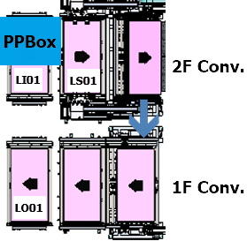
 |  | - PORTPROCESSINGSTATE : READY TO PROCESS (1)
 |  | - JOBID : 뚜껑 TRAY ID(Read Data)
 |  | - JOB TYPE : BATCHTRAY

 |  | Tray ID Read NG
 |  | ※ Light Alarm 발생
 |  | ※ Loader Abnormal Case 1 진행

 | S6F11 | CEID=262 : Carrier Information Request
 |  | 투입부에서 PPBox ID를 Read한 시점에 발생
S6F12 |  | - CARRIERID : PPBoxID
 |  | - CARRIERTYPE = 91
 |  | - PORTNO = LS01
 |  | ★ Release Tray ID는 설비에서 저장/관리해야 한다.
S3F115
 |  | Batch Tray 정보 설비로 Return ReplyCode = PASS
 | S3F116 | ProductID, StepID, SubCarrier Count Check
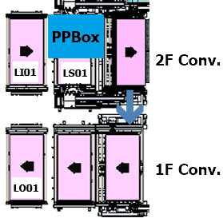

Tray Cell Release |  | 2) Glass 공급 Port 도착시 발생

 | S6F11 | CEID=257 : Carrier Release Request
 |  | CarrierType = 91
 |  | PORTID = LS01
S6F12 |  | ★ Release PPBox ID는 설비에서 저장/관리

S3F115 |  | PPBox 정보 설비로 Return ReplyCode = PASS
 |  | SubCarrierID, CellQty, CellID, Location, Judge, ReasonCode Check
 |  | Event 정상이면 Glass 투입시작

 | S3F116 | S3F115의 CELLID List를 Glass List 정보로 설비 저장 필요

S3F115 |  | PPBox 정보 설비로 Return ReplyCode = FAIL OR TIMEOUT (10초)
 |  | ※ Light Alarm 발생 및 Tray 투입불가, 작업자 PPBox 배출
 |  | - Alarm 해지 후 10초 내 PPBox 제거하지 않을 시 Alarm 재발생 (반복)
 | S3F116 | ※ PPBox ID 데이터 삭제

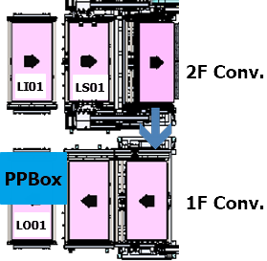
 | S6F11 | * LS01 -> LO01 이동완료 3초 후 요청
 |  | CEID=352 : Cassette Unload Request
S6F12 |  | - PORTID : LO01
 |  | - PORTAVAILSTATE : UP (2)
 |  | - PORTACCESSMODE : AUTO (1)
 |  | - PORTTRANSFERSTATE : READY TO UNLOAD (3)
 |  | - PORTPROCESSINGSTATE : PROCESSED (6)
 |  | - JOBID : 뚜껑 TRAY ID
 |  | - JOB TYPE : EMPTYTRAY

 |  | ※ AGV 자동 배출 or 작업자 배출 (설비는 가동)
 |  | - 작업자에 의한 배출은 Manual Button “ON” 상태에서 배출 완료 후 OFF

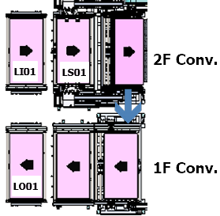
 |  | * Cassette / Tray Unload 완료
 | S6F11 | CEID=353 : Carrier Unload Complete
 |  | - PORTID : LO01
 |  | - PORTAVAILSTATE : UP (2)
 |  | - PORTACCESSMODE : AUTO (1)
 |  | - PORTTRANSFERSTATE : EMPTY (0)
 |  | - PORTPROCESSINGSTATE : NONE (0)
S6F12 |  | - JOBID : 뚜껑 TRAY ID
 |  | - JOB TYPE : EMPTYTRAY

Loader Abnormal Case

Case 1. |  | 1) 수동 (역)배출 (진입부, 도착부 Sensor “OFF”)
 |  | 작업자에 의한 Manual Button "ON" 상태에서 배출 진행
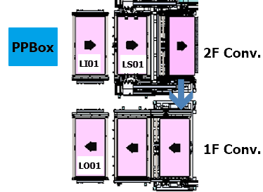
 |  | * 물류 (역)배출 대기
 |  | * Operator 도착 (Manual Button "ON")
 |  | * (역)배출
 |  | * (역)배출 완료

 |  | * 배출 완료 후 Manual Button "OFF" (Area Sensor 활성화)
 |  | * 3초 Wait

 | S6F11 | * 물류 공급 요청
 |  | CEID=350 : Cassette Load Request (LI01 Port에 물류 없으면 요청)
S6F12 |  | - PORTID : LI01
 |  | - PORTAVAILSTATE : UP (2)
 |  | - PORTACCESSMODE : AUTO (2)
 |  | - PORTTRANSFERSTATE : READY TO LOAD (1)
 |  | - PORTPROCESSINGSTATE : NONE (0)
 |  | - JOBID :
 |  | - JOB TYPE : BATCHTRAY

Case 2. |  | 2) 작업자에 의해 설비가 정지된 상태에서 배출 진행

 |  | * 물류 배출 대기
 |  | * Operator 도착, 설비 "STOP"
 |  | * 배출 시작
 |  | * 배출 완료

 |  | * 설비 "START"
 |  | * 3초 Wait

 | S6F11 | * 물류 공급 요청
 |  | CEID=350 : Cassette Load Request (LI01 Port에 물류 없으면 요청)
S6F12 |  | - PORTID : LI01
 |  | - PORTAVAILSTATE : UP (2)
 |  | - PORTACCESSMODE : AUTO (2)
 |  | - PORTTRANSFERSTATE : READY TO LOAD (1)
 |  | - PORTPROCESSINGSTATE : NONE (0)
 |  | - JOBID :
 |  | - JOB TYPE : BATCHTRAY

13.5 Carrier Process Report For Normal Process (Cell EQP - Tray Loader)
 |  |  |  | Use | Result
 |  |  |  |  | 출하 검수 | Line Test
 |  |  |  | 0 | 0 | 0

Host | EQ | Check Item |  | Use | 출하 검수 | Line Test
사전 준비 작업
 |  | 1. Port Manual / Auto Mode 옵션 기능 구현
 |  | 2. Senser 감지 사전 확인
 |  | 3. Cell이 적재된 Batch Tray 준비

Carrier Release Req |  | 1) AGV/작업자 투입 후 LI01에서 뚜껑 Tray ID Read 하고 시작

 |  | Tray ID Read OK
 | S6F11 | CEID=351 : Cassette Load Complete (LI01에서 ID를 Read한 시점)
 |  | - PORTID : LI01
S6F12 |  | - PORTAVAILSTATE : UP (2)
 |  | - PORTACCESSMODE : AUTO / MANUAL (1/0)
 |  | - PORTTRANSFERSTATE : LOADED (2)
 |  | - PORTPROCESSINGSTATE : READY TO PROCESS (1)
 |  | - JOBID : 뚜껑 TRAY ID(Read Data)
 |  | - JOB TYPE : BATCHTRAY

 |  | Tray ID Read NG
 |  | ※ Light Alarm 발생
 |  | ※ Loader Abnormal Case 1 진행

Pre Lot Validation Check |  | 2) 뚜껑 Tray ID Read 데이터로 Carrier 정보를 요청

 | S6F11 | CEID=354 : Cassette Information Req(LI01)
 |  | - Tray 정합성 Check 요청
S6F12

S3F115 |  | S3F115 Carrier Information Send
 |  | Batch Tray 정보 설비로 Return ReplyCode = PASS
 | S3F116
 |  | * LS01 Port가 Not Empty일 경우 대기하며 Empty일 경우나 변경 시 이동 시작
 |  | - 물류 이동 시작 (LI01 -> LS01)
 |  | - 물류 이동 완료 (LI01 -> LS01)

 | S6F11 | 물류 공급 요청(LI01) - LS01 Port로 이동 완료 후 LI01 투입 요청
 |  | CEID=350 : Cassette Load Request (이동 완료 후 Emtpy 일 경우)
S6F12 |  | - PORTID : LI01
 |  | - PORTAVAILSTATE : UP (2)
 |  | - PORTACCESSMODE : AUTO (1)
 |  | - PORTTRANSFERSTATE : READY TO LOAD (1)
 |  | - PORTPROCESSINGSTATE : NONE (0)
 |  | - JOBID :
 |  | - JOB TYPE : BATCHTRAY

 | S6F11 | 물류 공급 완료(LS01)
 |  | CEID=355 : Cassette Move In
S6F12 |  | - PORTID : LS01
 |  | - PORTAVAILSTATE : UP (2)
 |  | - PORTACCESSMODE : AUTO (1)
 |  | - PORTTRANSFERSTATE : LOADED (2)
 |  | - PORTPROCESSINGSTATE : READY TO PROCESS (1)
 |  | - JOBID : 뚜껑 TRAY ID (Read Data)
 |  | - JOB TYPE : BATCHTRAY

S3F115 |  | S3F115 Carrier Information Send
 |  | Batch Tray 정보 설비로 Return ReplyCode = FAIL
 | S3F116

 |  | ※ Light Alarm 발생
 |  | ※ Loader Abnormal Case 1 진행

Lot Validation Check |  | 3) LIFTER 상승(LS01) 후 뚜껑 Tray ID Read 데이터로
 |  | Carrier 정보를 요청

 |  | Tray ID Read NG
 |  | ※ Light Alarm 발생
 |  | ※ Loader Abnormal Case 2 진행 (역배출 가능한 설비는 Case 1 진행)

 |  | Tray ID Read OK
 | S6F11 | 물류 공급 완료(LS01)
 |  | CEID=355 : Cassette Move In
S6F12 |  | - PORTID : LS01
 |  | - PORTAVAILSTATE : UP (2)
 |  | - PORTACCESSMODE : AUTO (1)
 |  | - PORTTRANSFERSTATE : LOADED (2)
 |  | - PORTPROCESSINGSTATE : READY TO PROCESS (1)
 |  | - JOBID : 뚜껑 TRAY ID (Read Data)
 |  | - JOB TYPE : BATCHTRAY

 | S6F11 | CEID=263 : Carrier Information Request
 |  | 투입부 E/L에서 뚜껑 TrayID를 Read한 시점에 발생
S6F12 |  | - CARRIERID : 뚜껑 TRAYID
 |  | - CARRIERTYPE = 11
 |  | - PORTNO = LS01
 |  | ★ Release Tray ID는 설비에서 저장/관리해야 한다.
S3F117
 |  | Batch Tray 정보 설비로 Return ReplyCode = PASS
 | S3F118 | ProductID, StepID, SubCarrier Count, CellID Check
 |  | SubCarrier - CellID List는 Lot Abort 처리시 Assign 처리에 활용

 |  | ※ 초기 투입기 설비
Job Process Start |  | 4 ) Job Process Start 명령 전송 (CP, TFOP, MVI 공정 限)

S2F41 |  | RCMD = 4 : Job Process Start
 |  | 보고 된 뚜껑 TrayID와 Cell 수량을 정확히 맞추어서 입력한다
 |  | ParentLot, CellCnt CHECK
 | S2F42

 |  | 뚜껑 Tray 분리 / 이재

S3F115 |  | Batch Tray 정보 설비로 Return ReplyCode = FAIL
 |  | ProductID, StepID, SubCarrier Count UnCheck
 | S3F116

 |  | ※ Light Alarm / Cell 투입 불가
 |  | - Alarm 해지 후 10초 내 Batch 제거하지 않을 시 Alarm 재발생 (반복)

 |  | ※ 초기 투입기 설비
Job Process Cancel |  | 5) Job Process Cancel 명령 전송 (CP, TFOP, MVI 공정 限)

S2F41 |  | RCMD = 8 : Job Process Cancel

 | S2F42

 |  | ※ Loader Abnormal Case 2 진행

Tray Cell Release |  | 5) 투입부 E/L에서 뚜껑 Tray Change 후 새로운 TrayID를 Read한 시점에 발생(반복)

 |  | Tray ID Read NG
 |  | ※ Light Alarm 발생 및 Tray 투입불가, 작업자 Tray 배출
 |  | - Alarm 해지 후 10초 내 Tray 제거하지 않을 시 Alarm 재발생 (반복)
 |  | ※ Tray ID 데이터 삭제

 |  | Tray ID Read OK
 | S6F11 | CEID=256 : Carrier Release Request
 |  | CarrierType = 1
 |  | PORTID = LS01
S6F12 |  | ★ Release Tray ID는 설비에서 저장/관리

S3F115 |  | Tray 정보 설비로 Return ReplyCode = PASS
 |  | SubCarrierID, CellQty, CellID, Location, Judge, ReasonCode Check
 |  | Event 정상이며 Cell 반송

 |  | Location별 Judge 정보를 참조
 |  | A = Normal
 |  | B = Bad (Specific Recipe Parameter Processing)
 |  | S = Sorting (불량 Cell)
 |  | - NG일 경우 NG Port로 ByPass하거나 Sorter로 반송 (설비 택일)
 | S3F116 | S3F115의 Location 별 CellID 정보는 화면 표시와 관리가 되어야 한다.

S3F115 |  | Tray 정보 설비로 Return ReplyCode = FAIL OR TIMEOUT (10초)
 |  | ※ Light Alarm 발생 및 Tray 투입불가, 작업자 Tray 배출
 |  | - Alarm 해지 후 10초 내 Tray 제거하지 않을 시 Alarm 재발생 (반복)
 | S3F116 | ※ Tray ID 데이터 삭제

 | S6F11 | Batch 기준 첫 Cell 반송 시점에 Job Start Report 발생하여야 함
 |  | CEID=301 : Job Process Start
S6F12 |  | - PARENTLOT : 뚜껑 Tray ID

 | S6F11 | Batch 기준 마지막 Cell 반송 시작 시점에 Job Complete Report 발생하여야 함
 |  | CEID=302 : Job Process Complete
S6F12 |  | - PARENTLOT : 뚜껑 Tray ID

 |  | Tray Change (Tray 수량 만큼 반복)

 |  | ※ LS01 Port의 S3F115내 투입 Tray 단수 만큼 적재 후 배출 (설비내 배출 Tray 기준 수량 저장)

 |  | 설비내 Batch Loading 되어 LS01 Port에서 S3F115 정보 전송시 받은 Sub Carrier Count에 의해
 |  | Unloading Tray 기준(Empty Tray 구성) 수량 설비내 저장하여 배출

Carrier Assign Req |  | 1) 투입 TRAY QTY(LS01 - S3F115) 수량과 동일한 수량으로 구성 하여 배출 (마지막 Tray 구성 완료)
 |  | 또는 강제로 작업자에 의해서 종료를 해야 하는 경우

Job Process End - Normal |  | 2) Unloding Port에 Cassette / 투입 Tray Qty(LS01 - S3F115) 구성 수량 만큼 적층 시 Batch 구성 요청

 | S6F11 | CEID=260 : Carrier Assign Request(LH01)
 |  | 투입부 E/L에서 Tray별로 TrayID를 Read한 시점에 발생
S6F12 |  | - CARRIERID : 뚜껑 TRAYID (맨 위의 Tray ID)
 |  | - CARRIERTYPE = 11
 |  | - SUBCARRIERID = 적층 된 수량 만큼 보고 (맨 처음 적층 된 ID가 List 1번)

S3F115
 |  | Batch Tray 정보 설비로 Return ReplyCode = PASS
 | S3F116 | Batch Tray Unload 시작 - 정상 제품
 |  | ※ S6F11 CEID 260 Send 하고 S3F115 수신 후 다음 동작

S3F115
 |  | Batch Tray 정보 설비로 Return ReplyCode = FAIL OR TIMEOUT (10초)
 | S3F116 | Light Alarm 발생 및 Batch Tray Unload 시작 - 비정상 제품
 |  | ※ S6F11 CEID 260 Send 하고 S3F115 수신 후 다음 동작

Job Process End - Abnormal |  | 3) Unloding Port에 Cassette / 투입 Tray Qty(LS01 - S3F115) 구성 수량 보다 적게 적층 시 Batch 구성 요청
 |  | 또는 강제로 작업자에 의해서 종료를 해야 하는 경우

 | S6F11 | CEID=260 : Carrier Assign Request(LH01)
 |  | 투입부 E/L에서 Tray별로 TrayID를 Read한 시점에 발생
S6F12 |  | - CARRIERID : 뚜껑 TRAYID (맨 위의 Tray ID)
 |  | - CARRIERTYPE = 13
 |  | - SUBCARRIERID = 적층 된 수량 만큼 보고 (맨 처음 적층 된 ID가 List 1번)

S3F115
 |  | Batch Tray 정보 설비로 Return ReplyCode = PASS
 | S3F116 | Batch Tray Unload 시작 - 정상 제품
 |  | ※ S6F11 CEID 260 Send 하고 S3F115 수신 후 다음 동작

S3F115
 |  | Batch Tray 정보 설비로 Return ReplyCode = FAIL OR TIMEOUT (10초)
 | S3F116 | Light Alarm 발생 및 Batch Tray Unload 시작 - 비정상 제품
 |  | ※ S6F11 CEID 260 Send 하고 S3F115 수신 후 다음 동작

Cassette Unload |  | 4) Cassette / Tray의 투입 작업을 종료 / Unload 시작

 |  | * 물류공급 완료
 | S6F11 | CEID 355 Cassette Move In (LH01)
 |  | - PORTID : LH01
S6F12 |  | - PORTAVAILSTATE : UP (2)
 |  | - PORTACCESSMODE : AUTO (1)
 |  | - PORTTRANSFERSTATE : READY TO UNLOAD (3)
 |  | - PORTPROCESSINGSTATE : PROCESSED (6)
 |  | - JOBID : 뚜껑 TRAY ID (Read Data)
 |  | - JOB TYPE : EMPTYTRAY

 |  | * LIFTER 하강 및 물류 이동 완료 (LH01->LO01)
 | S6F11 | CEID 355 Cassette Move In (LO01)
 |  | - PORTID : LO01
S6F12 |  | - PORTAVAILSTATE : UP (2)
 |  | - PORTACCESSMODE : AUTO (1)
 |  | - PORTTRANSFERSTATE : READY TO UNLOAD (3)
 |  | - PORTPROCESSINGSTATE : PROCESSED (6)
 |  | - JOBID : 뚜껑 TRAY ID (Read Data)
 |  | - JOB TYPE : EMPTYTRAY

 | S6F11 | * LH01 -> LO01 이동완료 3초 후 요청
 |  | CEID=352 : Cassette Unload Request
S6F12 |  | - PORTID : LO01
 |  | - PORTAVAILSTATE : UP (2)
 |  | - PORTACCESSMODE : AUTO (1)
 |  | - PORTTRANSFERSTATE : READY TO UNLOAD (3)
 |  | - PORTPROCESSINGSTATE : PROCESSED (6)
 |  | - JOBID : 뚜껑 TRAY ID
 |  | - JOB TYPE : EMPTYTRAY

 |  | ※ AGV 자동 배출 or 작업자 배출 (설비는 가동)
 |  | - 작업자에 의한 배출은 Manual Button “ON” 상태에서 배출 완료 후 OFF

 |  | * Cassette / Tray Unload 완료
 | S6F11 | CEID=353 : Carrier Unload Complete
 |  | - PORTID : LO01
 |  | - PORTAVAILSTATE : UP (2)
 |  | - PORTACCESSMODE : AUTO (1)
 |  | - PORTTRANSFERSTATE : EMPTY (0)
 |  | - PORTPROCESSINGSTATE : NONE (0)
S6F12 |  | - JOBID : 뚜껑 TRAY ID
 |  | - JOB TYPE : EMPTYTRAY

Loader Abnormal Case

Case 1. |  | 1) 수동 (역)배출 (진입부, 도착부 Sensor “OFF”)
 |  | 작업자에 의한 Manual Button "ON" 상태에서 배출 진행

 |  | * 물류 (역)배출 대기
 |  | * Operator 도착 (Manual Button "ON")
 |  | * (역)배출
 |  | * (역)배출 완료

 |  | * 배출 완료 후 Manual Button "OFF" (Area Sensor 활성화)
 |  | * 3초 Wait

 | S6F11 | * 물류 공급 요청
 |  | CEID=350 : Cassette Load Request (LI01 Port에 물류 없으면 요청)
S6F12 |  | - PORTID : LI01
 |  | - PORTAVAILSTATE : UP (2)
 |  | - PORTACCESSMODE : AUTO (2)
 |  | - PORTTRANSFERSTATE : READY TO LOAD (1)
 |  | - PORTPROCESSINGSTATE : NONE (0)
 |  | - JOBID :
 |  | - JOB TYPE : BATCHTRAY

Case 2. |  | 2) 작업자에 의해 설비가 정지된 상태에서 배출 진행

 |  | * 물류 배출 대기
 |  | * Operator 도착, 설비 "STOP"
 |  | * 배출 시작
 |  | * 배출 완료

 |  | * 설비 "START"
 |  | * 3초 Wait

 | S6F11 | * 물류 공급 요청
 |  | CEID=350 : Cassette Load Request (LI01 Port에 물류 없으면 요청)
S6F12 |  | - PORTID : LI01
 |  | - PORTAVAILSTATE : UP (2)
 |  | - PORTACCESSMODE : AUTO (2)
 |  | - PORTTRANSFERSTATE : READY TO LOAD (1)
 |  | - PORTPROCESSINGSTATE : NONE (0)
 |  | - JOBID :
 |  | - JOB TYPE : BATCHTRAY

13.6 Carrier Process Report For Normal Process (Cell EQP - Tray Unloader)
 |  |  |  | Use | Result
 |  |  |  |  | 출하 검수 | Line Test
 |  |  |  | 0 | 0 | 0

Host | EQ | Check Item |  | Use | 출하 검수 | Line Test
사전 준비 작업
 |  | 1. Port Manual / Auto Mode 옵션 기능 구현
 |  | 2. Senser 감지 사전 확인
 |  | 3. Empty Batch Tray 준비

Carrier Release Req |  | 1) AGV/작업자 투입 후 설비에서 물리적으로 감지 완료된 시점

 | S6F11 | CEID=351 : Cassette Load Complete (UI01에서 ID를 Read한 시점)
 |  | - PORTID : UI01
S6F12 |  | - PORTAVAILSTATE : UP (2)
 |  | - PORTACCESSMODE : AUTO (1) - MANUAL (0) 수동일 경우
 |  | - PORTTRANSFERSTATE : LOADED (2)
 |  | - PORTPROCESSINGSTATE : READY TO PROCESS (1)
 |  | - JOBID : PRELOAD
 |  | - JOB TYPE : EMPTYTRAY

 |  | 2) US01 Port가 Not Empty일 경우 대기하며 Empty일 경우나 변경 시 이동 시작
 |  | - 물류 이동 시작 (UI01 -> US01)
 |  | - 물류 이동 완료 (UI01 -> US01)

 | S6F11 | 물류 공급 요청(UI01) - US01 Port로 이동 완료 후 UI01 투입 요청
 |  | CEID=350 : Cassette Load Request (이동 완료 후 Emtpy 일 경우)
S6F12 |  | - PORTID : UI01
 |  | - PORTAVAILSTATE : UP (2)
 |  | - PORTACCESSMODE : AUTO (1)
 |  | - PORTTRANSFERSTATE : READY TO LOAD (1)
 |  | - PORTPROCESSINGSTATE : NONE (0)
 |  | - JOBID :
 |  | - JOB TYPE : EMPTYTRAY

Tray Validation Check |  | 3) LIFTER 상승 후 뚜껑 Tray ID Read 데이터로 Carrier 정보를 요청

 |  | Tray ID Read NG
 |  | ※ Light Alarm 발생
 |  | ※ UnLoader Abnormal Case 2 진행 (역배출 가능한 설비는 Case 1 진행)

 |  | Tray ID Read OK
 | S6F11 | 물류 공급 완료(US01)
 |  | CEID=355 : Cassette Move In
S6F12 |  | - PORTID : US01
 |  | - PORTAVAILSTATE : UP (2)
 |  | - PORTACCESSMODE : AUTO (1)
 |  | - PORTTRANSFERSTATE : LOADED (2)
 |  | - PORTPROCESSINGSTATE : READY TO PROCESS (1)
 |  | - JOBID : 뚜껑 TRAY ID (Read Data)
 |  | - JOB TYPE : EMPTYTRAY

 | S6F11 | CEID=263 : Carrier Information Request
 |  | 투입부 E/L에서 뚜껑 TrayID를 Read한 시점에 발생
S6F12 |  | - CARRIERID : 뚜껑 TRAYID
 |  | - CARRIERTYPE = 11
 |  | - PORTNO = US01
 |  | ★ Release Tray ID는 설비에서 저장/관리해야 한다.
S3F117
 |  | Batch Tray 정보 설비로 Return ReplyCode = PASS
 | S3F118 | ProductID, StepID, SubCarrier Count Check

S3F117 |  | S3F117 Carrier Infomation Send
 |  | Batch Tray 정보 설비로 Return ReplyCode = FAIL
 | S3F118 | ProductID, StepID, SubCarrier Count UnCheck

 |  | ※ Carrier Information replycode = FAIL 이면
 |  | - Light Alarm / Cell 투입 불가
 |  | - Alarm 해지 후 10초 내 Batch 제거하지 않을 시 Alarm 재발생 (반복)
 |  | ※ UnLoader Abnormal Case 2 진행 (역배출 가능한 설비는 Case 1 진행)

 | S6F203 | S6F203 Specific Valid Req (US01)
 |  | 투입부 E/L에서 개별 TrayID를 Read한 시점에 발생
 |  | - UNIQUEID : 개별 TRAYID
S6F04 |  | - OPTIONCODE : PRETRAY

S3F103 |  | S3F103 Specific Valid Data
 |  | Batch Tray 정보 설비로 Return ReplyCode = PASS
 |  | - 작업시작 or Tray UH01로 이동 후 작업시작
 | S3F104

S3F103 |  | S3F103 Specific Valid Data
 |  | Batch Tray 정보 설비로 Return ReplyCode = FAIL
 | S3F104

 |  | ※ Specific valid = FAIL 이면
 |  | - Light Alarm / Cell 투입 불가
 |  | - Alarm 해지 후 10초 내 Batch 제거하지 않을 시 Alarm 재발생 (반복)
 |  | ※ UnLoader Abnormal Case 2 진행

Cell Lot Info Request |  | 4) 첫 Cell TrackOut && 설비의 PPID가 변경 된 경우 정보 요청
...

ETC
...
 |  |  | 출하 검수 | 3 | 0 | 0.00%
 |  |  | Line Test | 3 | 0 | 0.00%
 |  | - AVAILABILITYSTATE = UP (2)
 |  | - INTERLOCKSTATE = OFF (2)
 |  | - MOVESTATE = RUNNING (2)
 |  | - RUNSTATE = IDLE or RUN (1 or 2)

 |  | 3) TPM Loss Code 선택한다
 |  | CEID=606 : Equipment Loss Code Report (Eqp)
 | S6F11 | CEID=616 : Equipment Loss Code Report (Unit)
 |  | LOSSCODE와 LOSSDESCRIPTION이 반드시 보고되어야 함
S6F12 |  | ※ BREAKDOWN_MANUAL 항목은 "03000"으로 보고 되어야 함
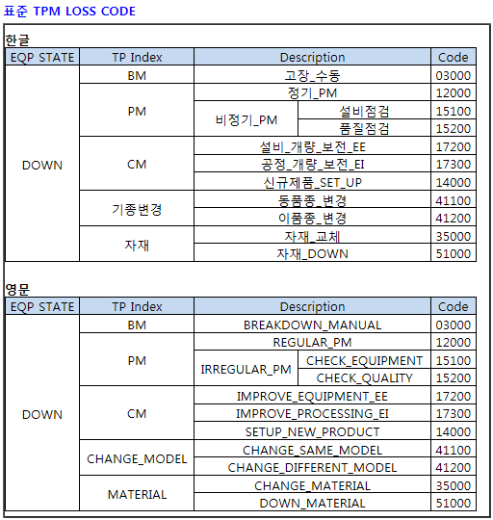

14.2 Operator Log In / Out
 |  |  |  | Use | Result
 |  |  |  |  | 출하 검수 | Line Test
 |  |  |  | 0 | 0 | 0

Host | EQ | Check Item |  | Use | 출하 검수 | Line Test
사전 준비 작업 |  | ※ 작업자가 Log In 하여야만 가동이 가능한 설비에 한함

Log In 전 화면 제약 |  | 1) 작업자가 Log In 하기 전에는 항상 Log In 화면이 떠 있어야 하며, 설비 동작 불가
...
 |  |  | 출하 검수 | 3 | 0 | 0.00%
 |  |  | Line Test | 3 | 0 | 0.00%
 |  | EFID = EQP단위 설비의 적용 된(구현 된) 기능 ID
S6F12 |  | NEWEFST = 변경 후 EQP 단위 설비에 적용 된(구현 된) 기능의 Setting 값
 |  | OLDEFST = 변경 전 EQP 단위 설비에 적용 된(구현 된) 기능의 Setting 값

 | S6F11 | 2) CEID=111 : Equipment Function Change

 |  | BYWHO = HOST, EQP, OPER... ETC
S6F12 |  | EFID = EQP단위 설비의 적용 된(구현 된) 기능 ID
 |  | NEWEFST = 변경 후 EQP 단위 설비에 적용 된(구현 된) 기능의 Setting 값
 |  | OLDEFST = 변경 전 EQP 단위 설비에 적용 된(구현 된) 기능의 Setting 값
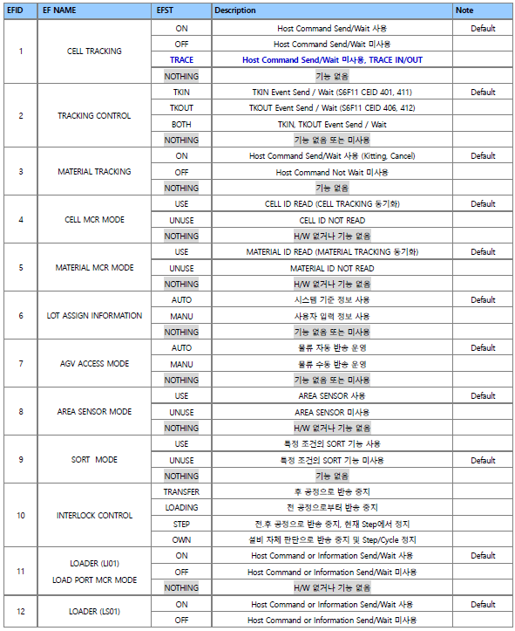
 |  | 각 기능에 대해서 1가지씩 변경해보고 변경 된 결과가 보고되는지 확인한다.
...

